Ивановская область
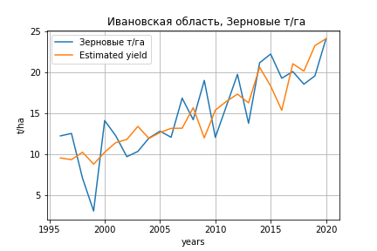
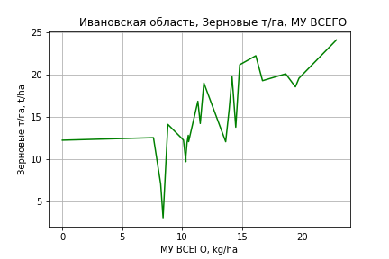
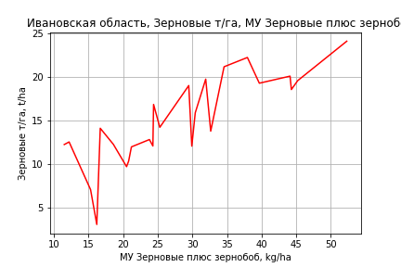
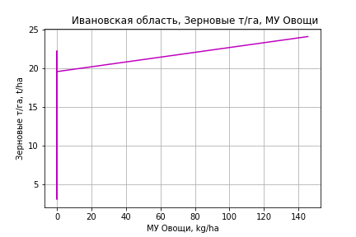
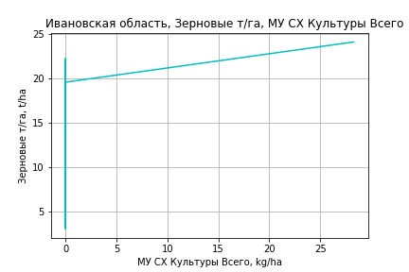
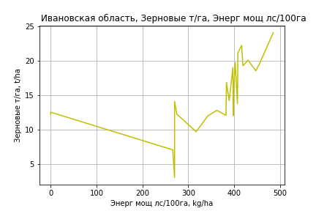
 | Ивановская область
Зерновые т/га
Calculated on the basis of information in the (25) years: 1996.0-2020.0
 |  | Iteration 1 |  | Iteration 2 |  | Iteration 3 |  | Iteration 4 |  | Iteration 5 |  | Iteration 6 |  | Iteration 7 |  | Iteration 8 |  | Iteration 9 |  | Iteration 10 |  | Iteration 11 |  | Iteration 12
 |  | beta | P_value | beta | P_value | beta | P_value | beta | P_value | beta | P_value | beta | P_value | beta | P_value | beta | P_value | beta | P_value | beta | P_value | beta | P_value | beta | P_value
Parameters | Variables
МУ ВСЕГО | C1 | 0.97544548543 | 0.11339894871 | 0.86912133413 | 0.11600262945 | 0.86912133413 | 0.11600262945 | 0.86912133413 | 0.11600262945 | 0.86684239216 | 0.1103059233 | 0.73237020857 | 0.24918835464 | 0.69425385502 | 0.2435993459 | 0.64412316784 | 0.29341743948 | 0.64440125334 | 0.25553230212 | 0.68117123002 | 0.2185750325 | 0.63542516087 | 0.26549077807 | 0.64539727003 | 0.24392392391
МУ Зерновые плюс зернобоб | C2 | 0.22648361834 | 0.36743857033 | 0.20370340123 | 0.39336947803 | 0.20370340123 | 0.39336947803 | 0.20370340123 | 0.39336947803 | 0.19304557209 | 0.40926837555 | 0.2209451726 | 0.43199347693 | 0.23335818143 | 0.38441347098 | 0.24551097974 | 0.37704447236 | 0.24540531725 | 0.34680684493 | 0.23393788115 | 0.35880493777 | 0.1687176309 | 0.51508831924 | 0.15852468731 | 0.51771273725
МУ Картофель | C3 | -0.016036825748 | 0.62066385186
МУ Овощи и бахчевые | C4 | 0.00059370350875 | 0.92951720086 | 0.0012875719785 | 0.83979993502 | 0.0012875719785 | 0.83979993502 | 0.0012875719785 | 0.83979993502 | 0.0013311855774 | 0.83178236424 | -0.0018012592275 | 0.80843869617
МУ Овощи | C5 | 0.10605323457 | 0.34390548551 | 0.082861680963 | 0.39719699799 | 0.082861680963 | 0.39719699799 | 0.082861680963 | 0.39719699799 | 0.074699150271 | 0.43364686985 | 0.095133213452 | 0.40689744549 | 0.089083768699 | 0.41096588083 | 0.1116683427 | 0.31740534606 | 0.1117577219 | 0.22085149573 | 0.11524570914 | 0.19778004647 | 0.1024730286 | 0.26425988239 | 0.10450137647 | 0.23917701428
МУ Подсолнечник | C6 | -1.709580939E-15 | 0.21932207982 | 1.6088011246E-16 | 0.77666534855 | -9.2871862083E-16 | 0.025819049939
МУ Сахарная свекла | C7 | -3.4022316408E-16 | 0.42653982171 | -9.3741805029E-16 | 0.26231376501
МУ СХ Культуры Всего | C8 | 0.020628754167 | 0.34390548551 | 0.016117690831 | 0.39719699799 | 0.016117690831 | 0.39719699799 | 0.016117690831 | 0.39719699799 | 0.014529970855 | 0.43364686985 | 0.0185046659 | 0.40689744549 | 0.017327969035 | 0.41096588083 | 0.021720966825 | 0.31740534606 | 0.021738352259 | 0.22085149573 | 0.022416811823 | 0.19778004647 | 0.019932356842 | 0.26425988239 | 0.020326897279 | 0.23917701428
Тракторы | C9 | 0.03504377325 | 0.45506377248 | 0.04551312404 | 0.26737975862 | 0.04551312404 | 0.26737975862 | 0.04551312404 | 0.26737975862 | 0.020429518968 | 0.35873229724 | 0.027881977033 | 0.29658255559 | 0.029010468177 | 0.25584878233 | -2.4219562184E-05 | 0.99881736422
Тракторы колесные | C10 | -0.041782568911 | 0.66325730343 | -0.06271810721 | 0.45588908258 | -0.06271810721 | 0.45588908258 | -0.06271810721 | 0.45588908258
Опрыскиватели | C11 | -0.70941569724 | 0.11338634874 | -0.65861315342 | 0.11636490673 | -0.65861315342 | 0.11636490673 | -0.65861315342 | 0.11636490673 | -0.84585884448 | 0.014142589647
Копатели картофеля | C12 | 0.27261709279 | 0.51938541325 | 0.27820139658 | 0.49758325678 | 0.27820139658 | 0.49758325678 | 0.27820139658 | 0.49758325678 | 0.49115142303 | 0.10396236304 | 0.18209733282 | 0.57029754497 | 0.20889311574 | 0.4751221376 | -0.071844835999 | 0.75442917864 | -0.07212434661 | 0.5710746504
Машины для мин удобр | C13 | 0.37892609822 | 0.068184554494 | 0.35971270789 | 0.066907584671 | 0.35971270789 | 0.066907584671 | 0.35971270789 | 0.066907584671 | 0.37538210649 | 0.051255221412 | 0.01273451271 | 0.93075345795 | 0.0090670268063 | 0.94882420841 | 0.050421723554 | 0.72602404513 | 0.050235617748 | 0.46161462336 | 0.012725135101 | 0.4070532707 | -0.0019905832184 | 0.87271565916
Посев компл для зерн | C14 | 1.010794573 | 0.13384877665 | 1.1577462027 | 0.052268549593 | 1.1577462027 | 0.052268549593 | 1.1577462027 | 0.052268549593 | 1.1193501492 | 0.053827367404 | 0.0027438374308 | 0.99493106751 | 0.026288735549 | 0.94861561616 | -0.28930429464 | 0.42846730962 | -0.28974703035 | 0.15603792432 | -0.20636926076 | 0.12797337558
Сеялки | C15 | -0.042262316325 | 0.82471798954 | -0.02390517956 | 0.89513862644 | -0.02390517956 | 0.89513862644 | -0.02390517956 | 0.89513862644 | -0.13055905161 | 0.25339162531 | -0.17471357807 | 0.20189051383 | -0.18428150672 | 0.14823433336
Энерг мощ лс/100га | C16 | -0.0026373387643 | 0.59395794948 | -0.0027951711447 | 0.55946475209 | -0.0027951711447 | 0.55946475209 | -0.0027951711447 | 0.55946475209 | -0.0021552436641 | 0.64112771043 | -9.824493663E-05 | 0.98569053229 | 0.00020040273812 | 0.96910022888 | 0.0008909289499 | 0.86760704281 | 0.00088912042396 | 0.86031704272 | 0.00044932606855 | 0.92693022957 | 0.0046982892787 | 0.27464101504 | 0.0047954718599 | 0.24878035083

 | R2 |  | 0.984 |  | 0.983 |  | 0.983 |  | 0.983 |  | 0.982 |  | 0.973 |  | 0.973 |  | 0.969 |  | 0.969 |  | 0.968 |  | 0.964 |  | 0.964
 | R2 adj. |  | 0.966 |  | 0.968 |  | 0.968 |  | 0.968 |  | 0.969 |  | 0.954 |  | 0.957 |  | 0.954 |  | 0.956 |  | 0.958 |  | 0.955 |  | 0.957
 | F-statistic |  | 55.264419144 |  | 63.470698025 |  | 63.470698025 |  | 63.470698025 |  | 71.270774364 |  | 53.287195339 |  | 62.892672011 |  | 65.431943162 |  | 79.178138829 |  | 95.678064245 |  | 106.1680743 |  | 139.15545896
 | F value |  | 1.2006305392E-08 |  | 1.6389447908E-09 |  | 1.6389447908E-09 |  | 1.6389447908E-09 |  | 2.4755599025E-10 |  | 7.0299298853E-10 |  | 8.7265540372E-11 |  | 2.9828655319E-11 |  | 3.1835556884E-12 |  | 3.6222284264E-13 |  | 1.0739971758E-13 |  | 8.5522755671E-15
 | P value |  | 1.5273162113E+19 |  | 1.3605249977E+19 |  | 3.4417722158E+18 |  | 8.5967831803E+17 |  | 9.3373861711E+17 |  | 8.8735761166E+17 |  | 1.5025294352E+18 |  | 7.7177729797E+17 |  | 3.0056405885E+17 |  | 2.6595056657E+17 |  | 5.677390156E+17 |  | 4.3315843385E+17
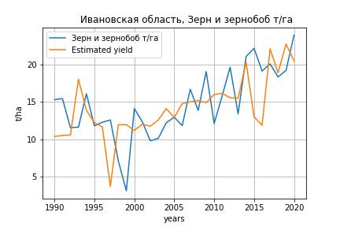
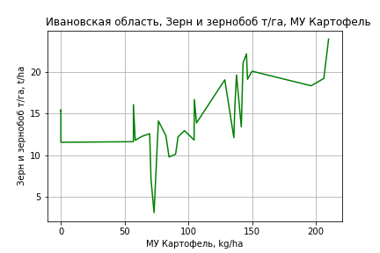
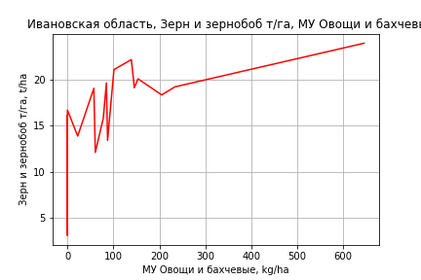
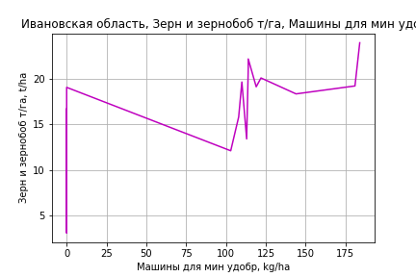
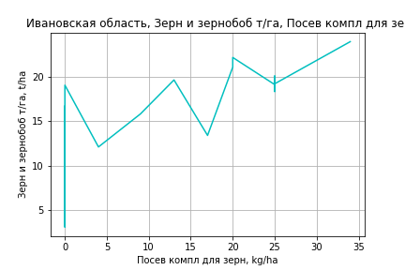
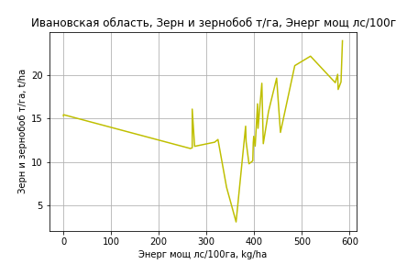
Зерн и зернобоб т/га
 |  | Iteration 1 |  | Iteration 2 |  | Iteration 3 |  | Iteration 4 |  | Iteration 5 |  | Iteration 6 |  | Iteration 7 |  | Iteration 8 |  | Iteration 9 |  | Iteration 10 |  | Iteration 11 |  | Iteration 12
 |  | beta | P_value | beta | P_value | beta | P_value | beta | P_value | beta | P_value | beta | P_value | beta | P_value | beta | P_value | beta | P_value | beta | P_value | beta | P_value | beta | P_value
Parameters | Variables
МУ ВСЕГО | C1 | -0.30278613708 | 0.088457203191
МУ Зерновые плюс зернобоб | C2 | 0.27858472837 | 0.15489243164 | -0.037414187547 | 0.60080756674
МУ Картофель | C3 | 0.032653746343 | 0.22242966914 | 0.059541088254 | 0.01513665215 | 0.05152403409 | 0.0045832704792 | 0.05152403409 | 0.0045832704792 | 0.05152403409 | 0.0045832704792 | 0.050233691917 | 0.0044761431177 | 0.047812667994 | 0.0038837378637 | 0.047812667994 | 0.0038837378637 | 0.046999716831 | 0.0044948561569 | 0.046630894149 | 0.0051228550396 | 0.050763000918 | 0.0018928416807 | 0.050823404306 | 0.0013126842878
МУ Овощи и бахчевые | C4 | 0.0084440650434 | 0.3867747134 | 0.0091555472853 | 0.37406252229 | 0.0090388909305 | 0.37084511079 | 0.0090388909305 | 0.37084511079 | 0.0090388909305 | 0.37084511079 | 0.00863497903 | 0.38392514274 | 0.0085429481571 | 0.38049134021 | 0.0085429481571 | 0.38049134021 | 0.0061089868858 | 0.52199712064 | 0.0019877421779 | 0.82656625152 | 0.00038940036516 | 0.96525785303 | 0.00044389090179 | 0.95815911883
МУ Овощи | C5 | -0.091735932382 | 0.2219192315 | -0.04584833077 | 0.53061053881 | -0.044375781819 | 0.53576883156
МУ Подсолнечник | C6 | 8.0328698215E-17 | 0.37651619214 | 1.5951451712E-16 | 0.79255448608 | -1.806524128E-16 | 0.11198680935 | 1.755263996E-15 | 0.041486406256 | 8.6569743823E-15 | 0.084993817974 | 1.0207398398E-15 | 0.53443511602 | -5.5582005426E-16 | 0.26030363313
МУ Сахарная свекла | C7 | 7.7042450768E-17 | 0.4161169475 | 2.9811098279E-16 | 0.078955306706 | -1.4117152001E-15 | 0.082510175539 | -4.18851555E-16 | 0.27345930516
МУ СХ Культуры Всего | C8 | -0.017843849884 | 0.2219192315 | -0.0089181055933 | 0.53061053881 | -0.0086316753827 | 0.53576883156 | -0.23676931086 | 0.53576883156 | -0.23676931086 | 0.53576883156
Тракторы | C9 | 0.029602010774 | 0.64773766557 | 0.042776210276 | 0.53029636193 | 0.038070253374 | 0.56540395005 | 0.038070253374 | 0.56540395005 | 0.038070253374 | 0.56540395005 | 0.047863102229 | 0.45112608519 | 0.021089645573 | 0.54382264995 | 0.021089645573 | 0.54382264995 | 0.02583874795 | 0.45818020246 | -0.014788829762 | 0.3118216481
Тракторы колесные | C10 | -0.037743536124 | 0.77820920541 | -0.056603313027 | 0.68871449625 | -0.047611697038 | 0.72921241861 | -0.047611697038 | 0.72921241861 | -0.047611697038 | 0.72921241861 | -0.06731948045 | 0.61013750918
Опрыскиватели | C11 | -0.55117236293 | 0.38634138327 | -0.49795272618 | 0.45692169303 | -0.51922646127 | 0.42862510086 | -0.51922646127 | 0.42862510086 | -0.51922646127 | 0.42862510086 | -0.34917395703 | 0.55004841606 | -0.52911307167 | 0.25231792337 | -0.52911307167 | 0.25231792337
Копатели картофеля | C12 | 0.55593301267 | 0.38465420144 | 0.57793850187 | 0.39186198532 | 0.57782788915 | 0.38290966167 | 0.57782788915 | 0.38290966167 | 0.57782788915 | 0.38290966167 | 0.29806492647 | 0.52819211666 | 0.47776640864 | 0.12997014731 | 0.47776640864 | 0.12997014731 | 0.39253027668 | 0.19982087139 | 0.15770259347 | 0.51709935401 | -0.0042961619157 | 0.98132771929
Машины для мин удобр | C13 | 0.35164554533 | 0.23343416795 | 0.29789340266 | 0.33305815947 | 0.30880511894 | 0.30575588538 | 0.30880511894 | 0.30575588538 | 0.30880511894 | 0.30575588538 | 0.21205739079 | 0.40002671065 | 0.21366303781 | 0.38817582268 | 0.21366303781 | 0.38817582268 | 0.012964228042 | 0.94122710473 | 0.12501157987 | 0.42289469509 | 0.0024713576012 | 0.97993722716 | 0.00022113626213 | 0.99115186339
Посев компл для зерн | C14 | 1.5768073318 | 0.089044534437 | 1.8042580544 | 0.064126400718 | 1.7400536293 | 0.065649456576 | 1.7400536293 | 0.065649456576 | 1.7400536293 | 0.065649456576 | 1.3532898663 | 0.046554800796 | 1.2188673321 | 0.045533273687 | 1.2188673321 | 0.045533273687 | 0.66568486385 | 0.057653155784 | 0.4822348677 | 0.12840433819 | 0.28250964471 | 0.24603122697 | 0.28702154467 | 0.049231097484
Сеялки | C15 | -0.11523242834 | 0.6866657303 | -0.1088760551 | 0.71814819401 | -0.11685506135 | 0.69270409225 | -0.11685506135 | 0.69270409225 | -0.11685506135 | 0.69270409225 | -0.044193855618 | 0.86855018565 | -0.14920592786 | 0.37780864362 | -0.14920592786 | 0.37780864362 | -0.20761853316 | 0.20577432627
Энерг мощ лс/100га | C16 | 0.016970710847 | 0.00020220814409 | 0.01862758939 | 8.3145615115E-05 | 0.018158196948 | 5.6247904456E-05 | 0.018158196948 | 5.6247904456E-05 | 0.018158196948 | 5.6247904456E-05 | 0.018470746563 | 2.9460605967E-05 | 0.018924255257 | 9.6556293587E-06 | 0.018924255257 | 9.6556293587E-06 | 0.019015075656 | 8.5573621188E-06 | 0.019042676051 | 8.7748891115E-06 | 0.01809243977 | 9.3194415401E-06 | 0.018079738163 | 5.0586034079E-06

 | R2 |  | 0.951 |  | 0.942 |  | 0.941 |  | 0.941 |  | 0.941 |  | 0.94 |  | 0.939 |  | 0.939 |  | 0.935 |  | 0.93 |  | 0.927 |  | 0.927
 | R2 adj. |  | 0.915 |  | 0.905 |  | 0.908 |  | 0.908 |  | 0.908 |  | 0.911 |  | 0.914 |  | 0.914 |  | 0.913 |  | 0.91 |  | 0.91 |  | 0.913
 | F-statistic |  | 26.67094677 |  | 25.599563335 |  | 28.938265337 |  | 28.938265337 |  | 28.938265337 |  | 32.732252498 |  | 37.590259728 |  | 37.590259728 |  | 41.428123108 |  | 45.77772217 |  | 53.086208435 |  | 66.249990981
 | F value |  | 4.3374877746E-09 |  | 3.4995094855E-09 |  | 7.1674407038E-10 |  | 7.1674407038E-10 |  | 7.1674407038E-10 |  | 1.4564788708E-10 |  | 2.5924585312E-11 |  | 2.5924585312E-11 |  | 7.4238783856E-12 |  | 2.332796823E-12 |  | 5.0696928698E-13 |  | 5.8526978039E-14
 | P value |  | 1.4580281545E+19 |  | 1.4311807537E+19 |  | 3.4278650956E+18 |  | 4.7919535345E+17 |  | 5.5394800829E+17 |  | 4.6260957212E+17 |  | 3.2842675956E+17 |  | 1048.280097 |  | 629.51373706 |  | 517.47144561 |  | 154.52902574 |  | 73.406243029

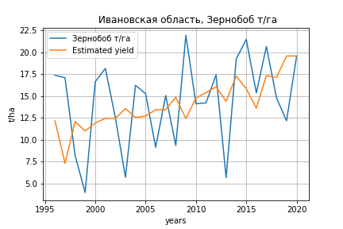
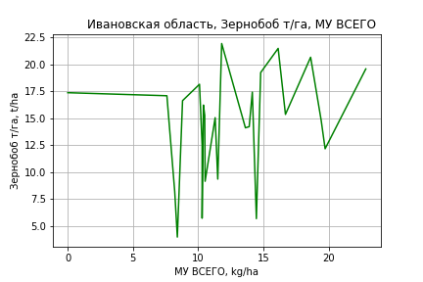
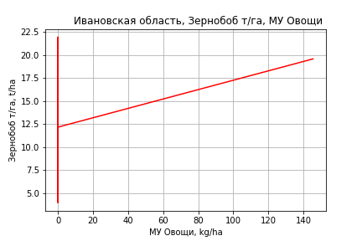
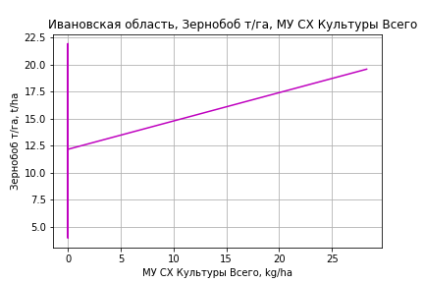
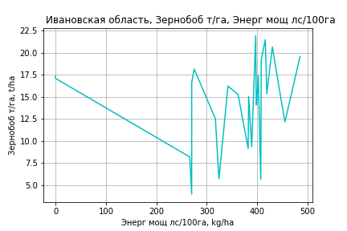
Зернобоб т/га
Calculated on the basis of information in the (25) years: 1996.0-2020.0
 |  | Iteration 1 |  | Iteration 2 |  | Iteration 3 |  | Iteration 4 |  | Iteration 5 |  | Iteration 6 |  | Iteration 7 |  | Iteration 8 |  | Iteration 9 |  | Iteration 10 |  | Iteration 11 |  | Iteration 12 |  | Iteration 13
 |  | beta | P_value | beta | P_value | beta | P_value | beta | P_value | beta | P_value | beta | P_value | beta | P_value | beta | P_value | beta | P_value | beta | P_value | beta | P_value | beta | P_value | beta | P_value
Parameters | Variables
МУ ВСЕГО | C1 | 2.1908351843 | 0.045928383836 | 1.5230638043 | 0.022238561297 | 1.2094709727 | 0.00081373031595 | 1.2094709727 | 0.00081373031595 | 1.2094709727 | 0.00081373031595 | 1.2054753227 | 0.00045297859488 | 1.1015357899 | 0.0020441871587 | 1.0909552984 | 0.0012075594306 | 1.0908967873 | 0.00085696859565 | 1.0056851278 | 0.0013697679359 | 0.71467337974 | 0.0027520880142 | 0.76476001447 | 0.0021183095345 | 0.69650536581 | 0.00077437010602
МУ Зерновые плюс зернобоб | C2 | -0.35437031046 | 0.4116794606
МУ Картофель | C3 | -0.023957485202 | 0.66743395849 | -0.032536424302 | 0.54896210367
МУ Овощи и бахчевые | C4 | 9.4206572934E-05 | 0.99349944059 | 0.0013133126307 | 0.90773723033 | 0.0029358686863 | 0.78494014023 | 0.0029358686863 | 0.78494014023 | 0.0029358686863 | 0.78494014023 | 0.002950846102 | 0.77622494598 | -0.0015620071233 | 0.89146892254
МУ Овощи | C5 | 0.33998032179 | 0.091663590766 | 0.23113770045 | 0.10531996632 | 0.16770860555 | 0.059585231269 | 0.16770860555 | 0.059585231269 | 0.16770860555 | 0.059585231269 | 0.16578886405 | 0.042350698691 | 0.20787932952 | 0.021486349057 | 0.20646619487 | 0.017639495855 | 0.20582401192 | 0.0021483570026 | 0.17022204069 | 0.0032866120533 | 0.11451165526 | 0.0082161346202 | 0.13698715848 | 0.0020370954599 | 0.12971803089 | 0.0016345457645
МУ Подсолнечник | C6 | -4.3753654248E-15 | 0.078230024699 | 3.581185414E-15 | 0.02384277125 | -3.7320907958E-15 | 0.0023848686725
МУ Сахарная свекла | C7 | 6.1337365893E-17 | 0.93279136588 | -1.3416303793E-15 | 0.033592393191 | -3.8040811334E-16 | 0.30598521303 | -8.962869154E-16 | 0.0027986795034
МУ СХ Культуры Всего | C8 | 0.066130660777 | 0.091663590766 | 0.044959334061 | 0.10531996632 | 0.032621537755 | 0.059585231269 | 0.032621537755 | 0.059585231269 | 0.032621537755 | 0.059585231269 | 0.03224812269 | 0.042350698691 | 0.040435273874 | 0.021486349057 | 0.040160400529 | 0.017639495855 | 0.040035487466 | 0.0021483570026 | 0.033110434069 | 0.0032866120533 | 0.022274028653 | 0.0082161346202 | 0.026645810735 | 0.0020370954599 | 0.025231869458 | 0.0016345457645
Тракторы | C9 | 0.067176901482 | 0.40723398829 | 0.0598960864 | 0.45006837052 | 0.080909959665 | 0.24967356538 | 0.080909959665 | 0.24967356538 | 0.080909959665 | 0.24967356538 | 0.076868209306 | 0.048882325381 | 0.087694614558 | 0.043652266215 | 0.088863428306 | 0.031807060878 | 0.088925219223 | 0.025821216851 | 0.055948169298 | 0.042113384536 | 0.045968769486 | 0.091874003275 | -0.0007776203506 | 0.57950268103
Тракторы колесные | C10 | 0.029482480662 | 0.8579944439 | 0.033409155664 | 0.83731251618 | -0.010048377098 | 0.94370778908 | -0.010048377098 | 0.94370778908 | -0.010048377098 | 0.94370778908
Опрыскиватели | C11 | -1.2608430224 | 0.10355742026 | -1.2463979007 | 0.10175991231 | -1.1377050379 | 0.11163869999 | -1.1377050379 | 0.11163869999 | -1.1377050379 | 0.11163869999 | -1.1676048848 | 0.036222585495
Копатели картофеля | C12 | 0.32682956488 | 0.65244306328 | 0.35630244798 | 0.61889677562 | 0.3720165092 | 0.59458715971 | 0.3720165092 | 0.59458715971 | 0.3720165092 | 0.59458715971 | 0.40642052282 | 0.40175067355 | -0.02748249937 | 0.95560079115 | -0.0055422919491 | 0.9902300908
Машины для мин удобр | C13 | 0.24903753224 | 0.45940515749 | 0.29006470869 | 0.37940263859 | 0.25523665804 | 0.41920186958 | 0.25523665804 | 0.41920186958 | 0.25523665804 | 0.41920186958 | 0.25791022715 | 0.39438632568 | -0.24733212024 | 0.2780439665 | -0.25196935819 | 0.24952503825 | -0.2514728337 | 0.22840718151
Посев компл для зерн | C14 | 0.81526885746 | 0.46616138055 | 0.78155447172 | 0.4784411288 | 1.085762506 | 0.2618292594 | 1.085762506 | 0.2618292594 | 1.085762506 | 0.2618292594 | 1.0798134441 | 0.24566133753 | -0.46907697736 | 0.48856089863 | -0.45012972831 | 0.48354756934 | -0.44285237893 | 0.060925423665 | -0.34244994202 | 0.11836768208
Сеялки | C15 | -0.2997819948 | 0.36971794028 | -0.30245366887 | 0.35919629041 | -0.26424413552 | 0.4010143295 | -0.26424413552 | 0.4010143295 | -0.26424413552 | 0.4010143295 | -0.28135781672 | 0.147785048 | -0.34183469806 | 0.11566808297 | -0.3502851801 | 0.083476861648 | -0.35183490049 | 0.021659948697 | -0.27703153445 | 0.043771397048 | -0.23610053267 | 0.08650491702
Энерг мощ лс/100га | C16 | 0.000504154347 | 0.95254813697 | 0.0016189341074 | 0.84477503912 | 0.0014378807778 | 0.85850423806 | 0.0014378807778 | 0.85850423806 | 0.0014378807778 | 0.85850423806 | 0.0015459385614 | 0.83971526626 | 0.0042658473076 | 0.61656987254 | 0.0044993101155 | 0.57847814136 | 0.0045000225956 | 0.56712910091 | 0.0067810977479 | 0.3838848363 | 0.0139001796 | 0.044871942116 | 0.012585276233 | 0.077976777569 | 0.013311904785 | 0.054817083171

 | R2 |  | 0.948 |  | 0.945 |  | 0.943 |  | 0.943 |  | 0.943 |  | 0.943 |  | 0.923 |  | 0.923 |  | 0.923 |  | 0.917 |  | 0.905 |  | 0.889 |  | 0.888
 | R2 adj. |  | 0.892 |  | 0.894 |  | 0.899 |  | 0.899 |  | 0.899 |  | 0.906 |  | 0.88 |  | 0.887 |  | 0.893 |  | 0.89 |  | 0.881 |  | 0.868 |  | 0.872
 | F-statistic |  | 16.852500616 |  | 18.592170614 |  | 21.188374366 |  | 21.188374366 |  | 21.188374366 |  | 24.962244464 |  | 21.407894658 |  | 25.555873296 |  | 30.924449988 |  | 34.803099194 |  | 38.041858664 |  | 42.216218382 |  | 57.983365519
 | F value |  | 1.0084248181E-05 |  | 3.1215530605E-06 |  | 7.74165886E-07 |  | 7.74165886E-07 |  | 7.74165886E-07 |  | 1.4817343147E-07 |  | 2.7236413406E-07 |  | 5.1623679474E-08 |  | 8.7870890655E-09 |  | 2.9093775343E-09 |  | 1.5055135829E-09 |  | 9.4210167844E-10 |  | 1.3091323137E-10
 | P value |  | 1.5273162113E+19 |  | 5.4269027186E+18 |  | 3.1082826711E+19 |  | 1.1223971996E+18 |  | 5.6607110558E+17 |  | 7.3193830956E+17 |  | 1.1106907552E+18 |  | 3.4397159269E+17 |  | 2.9184402574E+17 |  | 1.777500136E+18 |  | 7.9623358879E+18 |  | 4.7694181316E+17 |  | 8.6840090684E+17
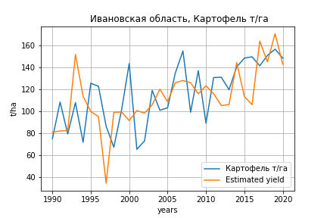
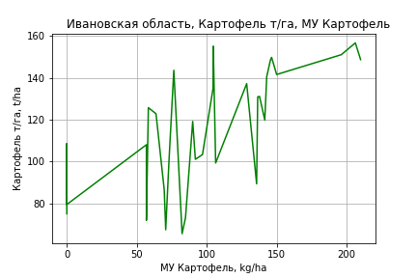
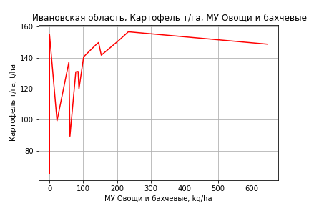
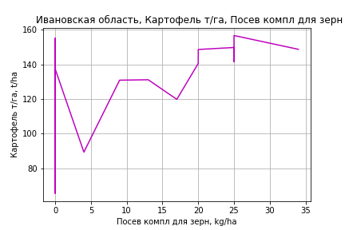
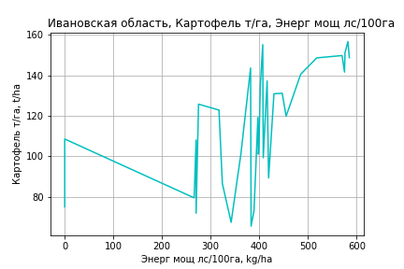
Картофель т/га
 |  | Iteration 1 |  | Iteration 2 |  | Iteration 3 |  | Iteration 4 |  | Iteration 5 |  | Iteration 6 |  | Iteration 7 |  | Iteration 8 |  | Iteration 9 |  | Iteration 10 |  | Iteration 11 |  | Iteration 12 |  | Iteration 13
 |  | beta | P_value | beta | P_value | beta | P_value | beta | P_value | beta | P_value | beta | P_value | beta | P_value | beta | P_value | beta | P_value | beta | P_value | beta | P_value | beta | P_value | beta | P_value
Parameters | Variables
МУ ВСЕГО | C1 | -1.2074845067 | 0.28174025645
МУ Зерновые плюс зернобоб | C2 | 0.54502947093 | 0.65893915921 | -0.71514643665 | 0.11505827023
МУ Картофель | C3 | 0.56509236997 | 0.0033447361326 | 0.67231672673 | 0.00010046779399 | 0.51907625584 | 8.2914650285E-05 | 0.51907625584 | 8.2914650285E-05 | 0.51907625584 | 8.2914650285E-05 | 0.50732670797 | 8.0936099143E-05 | 0.50732670797 | 8.0936099143E-05 | 0.46929719463 | 0.00011889640372 | 0.47130271177 | 7.2585889143E-05 | 0.46295388219 | 9.9288561469E-05 | 0.46277627236 | 4.4294058804E-05 | 0.46968076369 | 2.7877993269E-05 | 0.47142649477 | 1.8376800448E-05
МУ Овощи и бахчевые | C4 | 0.068604776581 | 0.28020320644 | 0.071442105238 | 0.26305075301 | 0.06921229933 | 0.29634981292 | 0.06921229933 | 0.29634981292 | 0.06921229933 | 0.29634981292 | 0.065534373965 | 0.31790890829 | 0.065534373965 | 0.31790890829 | 0.064088750371 | 0.33337584806 | 0.066325287273 | 0.29610719698 | 0.044974313986 | 0.46976468498 | 0.044960219229 | 0.46034196509 | 0.026898891098 | 0.62685698595 | 0.026226749155 | 0.62920313886
МУ Овощи | C5 | -0.61521776027 | 0.20637222139 | -0.43222203752 | 0.34047747442 | -0.40407527811 | 0.39055521615
МУ Подсолнечник | C6 | 2.6119270076E-16 | 0.65419898501 | -1.1023765703E-15 | 0.76795765902 | -1.2499716617E-15 | 0.093742315477 | 1.195541737E-14 | 0.034417862428 | 6.9546370858E-14 | 0.037596262835 | -2.4375214639E-15 | 0.82135300762
МУ Сахарная свекла | C7 | 5.6010443256E-16 | 0.36222816835 | 1.8937920849E-15 | 0.070668115038 | -1.1738997001E-14 | 0.030698978223 | -4.9378126191E-15 | 0.055791489186
МУ СХ Культуры Всего | C8 | -0.11966797606 | 0.20637222139 | -0.084072892199 | 0.34047747442 | -0.07859797592 | 0.39055521615 | -2.1559648352 | 0.39055521615 | -2.1559648352 | 0.39055521615
Тракторы | C9 | 0.33010276011 | 0.43384102525 | 0.38264031001 | 0.36480290027 | 0.29268918372 | 0.49970960701 | 0.29268918372 | 0.49970960701 | 0.29268918372 | 0.49970960701 | 0.38186052814 | 0.36363186854 | 0.38186052814 | 0.36363186854 | -0.03869769825 | 0.86914658008
Тракторы колесные | C10 | -0.97465937728 | 0.26896892558 | -1.0498705102 | 0.23550632515 | -0.87800196099 | 0.333855969 | -0.87800196099 | 0.333855969 | -0.87800196099 | 0.333855969 | -1.0574563331 | 0.23137778098 | -1.0574563331 | 0.23137778098
Опрыскиватели | C11 | -2.7006002692 | 0.51007990255 | -2.4883650346 | 0.54507081316 | -2.8949978346 | 0.49868150846 | -2.8949978346 | 0.49868150846 | -2.8949978346 | 0.49868150846 | -1.3465403173 | 0.72604405122 | -1.3465403173 | 0.72604405122 | -4.1730291001 | 0.18577447925 | -4.1128842064 | 0.17925277455
Копатели картофеля | C12 | 1.6304719293 | 0.69115984574 | 1.7182278864 | 0.67705573402 | 1.7161136005 | 0.68954501224 | 1.7161136005 | 0.68954501224 | 1.7161136005 | 0.68954501224 | -0.83134116688 | 0.78889343878 | -0.83134116688 | 0.78889343878 | 1.9914148782 | 0.34457199714 | 2.0938544282 | 0.28819442784 | 1.3228218509 | 0.48812152783 | 1.3222707721 | 0.47877022465 | -0.072154998151 | 0.76764643035
Машины для мин удобр | C13 | 2.4436825263 | 0.20214847276 | 2.229323705 | 0.24225146863 | 2.4378936492 | 0.21890162503 | 2.4378936492 | 0.21890162503 | 2.4378936492 | 0.21890162503 | 1.5569319274 | 0.34991817175 | 1.5569319274 | 0.34991817175 | 1.582153477 | 0.34730941619 | 1.4182860037 | 0.28429374869 | -0.0053177873659 | 0.99475631186
Посев компл для зерн | C14 | 13.136222999 | 0.032717493601 | 14.043276493 | 0.022473427008 | 12.816053109 | 0.040200874106 | 12.816053109 | 0.040200874106 | 12.816053109 | 0.040200874106 | 9.2942745919 | 0.038986112784 | 9.2942745919 | 0.038986112784 | 7.1827615614 | 0.079247888798 | 7.1754196886 | 0.073016481366 | 2.8217092005 | 0.21417316686 | 2.8206197896 | 0.20364805635 | 1.277459311 | 0.10848811732 | 1.1827277456 | 0.097084282775
Сеялки | C15 | 1.3172346694 | 0.47836311575 | 1.3425833273 | 0.4721780112 | 1.1900701161 | 0.5392743679 | 1.1900701161 | 0.5392743679 | 1.1900701161 | 0.5392743679 | 1.8517057134 | 0.29936261416 | 1.8517057134 | 0.29936261416 | 0.20217306547 | 0.85905314581 | 0.033646358142 | 0.94509037499 | -0.2637882068 | 0.5554342346 | -0.26553377227 | 0.45140677616
Энерг мощ лс/100га | C16 | 0.1365052507 | 1.8122639515E-05 | 0.14311273673 | 5.7360485436E-06 | 0.13414062336 | 1.2618184352E-05 | 0.13414062336 | 1.2618184352E-05 | 0.13414062336 | 1.2618184352E-05 | 0.13698662556 | 6.4563065291E-06 | 0.13698662556 | 6.4563065291E-06 | 0.14411035316 | 1.9171735672E-06 | 0.14368284191 | 1.06063538E-06 | 0.14481238445 | 1.0090348717E-06 | 0.1448475985 | 3.6746782742E-07 | 0.1426748132 | 2.8820008339E-07 | 0.14116786052 | 1.2299313606E-07

 | R2 |  | 0.966 |  | 0.963 |  | 0.958 |  | 0.958 |  | 0.958 |  | 0.957 |  | 0.957 |  | 0.953 |  | 0.953 |  | 0.949 |  | 0.949 |  | 0.948 |  | 0.948
 | R2 adj. |  | 0.941 |  | 0.94 |  | 0.935 |  | 0.935 |  | 0.935 |  | 0.936 |  | 0.936 |  | 0.934 |  | 0.937 |  | 0.935 |  | 0.937 |  | 0.938 |  | 0.94
 | F-statistic |  | 39.024963338 |  | 41.666962927 |  | 41.612405061 |  | 41.612405061 |  | 41.612405061 |  | 46.20204873 |  | 46.20204873 |  | 49.987360397 |  | 58.714178445 |  | 64.36311549 |  | 78.218912577 |  | 95.265136788 |  | 123.21589216
 | F value |  | 1.7566759397E-10 |  | 4.701796421E-11 |  | 2.4481957204E-11 |  | 2.4481957204E-11 |  | 2.4481957204E-11 |  | 5.0168595099E-12 |  | 5.0168595099E-12 |  | 1.3999473579E-12 |  | 1.7714199234E-13 |  | 5.227168738E-14 |  | 5.6006546053E-15 |  | 7.1891501775E-16 |  | 6.2913981651E-17
 | P value |  | 1.4580281545E+19 |  | 1.4311807537E+19 |  | 3.4278650956E+18 |  | 4.7919535345E+17 |  | 5.5394800829E+17 |  | 4.6260957212E+17 |  | 1338.1971384 |  | 1048.280097 |  | 404.31733174 |  | 231.43626935 |  | 229.77208907 |  | 62.044434425 |  | 56.018337461
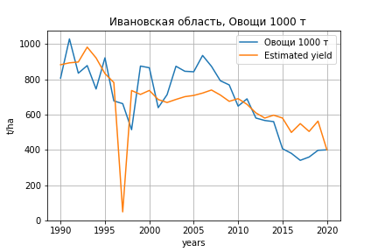
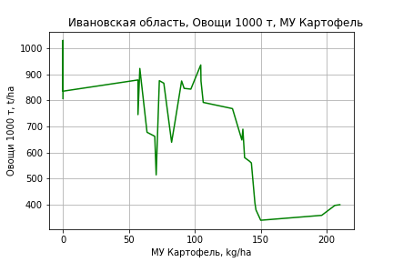
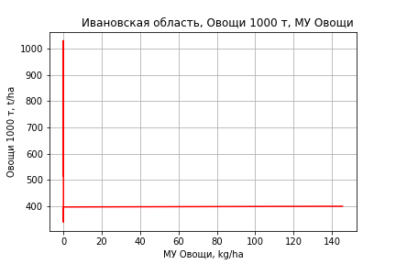
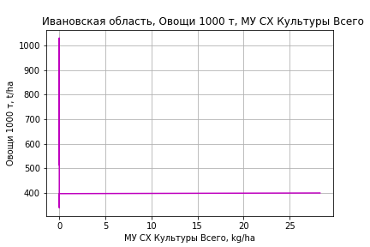
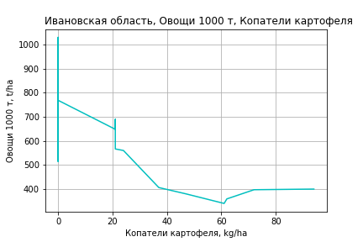
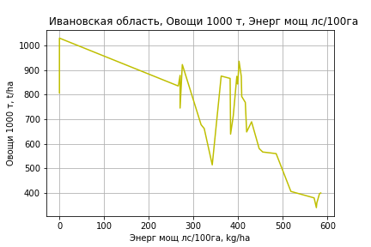
Овощи 1000 т
 |  | Iteration 1 |  | Iteration 2 |  | Iteration 3 |  | Iteration 4 |  | Iteration 5 |  | Iteration 6 |  | Iteration 7 |  | Iteration 8 |  | Iteration 9 |  | Iteration 10 |  | Iteration 11 |  | Iteration 12
 |  | beta | P_value | beta | P_value | beta | P_value | beta | P_value | beta | P_value | beta | P_value | beta | P_value | beta | P_value | beta | P_value | beta | P_value | beta | P_value | beta | P_value
Parameters | Variables
МУ ВСЕГО | C1 | 0.81019097954 | 0.90955144171 | -2.8682372286 | 0.25557523672
МУ Зерновые плюс зернобоб | C2 | -4.3903869382 | 0.58278204008
МУ Картофель | C3 | 2.280205073 | 0.049148426379 | 1.8353993377 | 0.019405396548 | 1.448677171 | 0.036025293416 | 1.422804428 | 0.035270118569 | 1.422804428 | 0.035270118569 | 1.278662466 | 0.047084434222 | 1.2274634027 | 0.050303729809 | 1.1986879067 | 0.045956988831 | 1.1833501186 | 0.043618424858 | 1.1833501186 | 0.043618424858 | 1.1528264032 | 0.042262234006 | 0.65639559061 | 0.20288680474
МУ Овощи и бахчевые | C4 | -0.20817689993 | 0.60751053562 | -0.21853979439 | 0.58229139515 | -0.22113338725 | 0.58101343957
МУ Овощи | C5 | 2.1950357475 | 0.47853074891 | 1.6592692201 | 0.56391493228 | 2.2117683304 | 0.44070217709 | 2.1093561862 | 0.45313429003 | 2.1093561862 | 0.45313429003 | 1.5446178823 | 0.56899625043 | 2.1404829261 | 0.39332307028 | 1.9185454343 | 0.39617614868 | 2.3172240124 | 0.19714888185 | 2.3172240124 | 0.19714888185 | 2.6654484169 | 0.063936913274 | 1.7015886623 | 0.22035166751
МУ Подсолнечник | C6 | 4.5947801039E-16 | 0.90269739281 | 1.8718189979E-14 | 0.71182767914 | -5.0602035183E-16 | 0.90829702408 | -1.8231028374E-14 | 0.83250526222
МУ Сахарная свекла | C7 | 1.0530779202E-15 | 0.78873073931 | 3.3079303018E-15 | 0.40713470569 | -1.8945580194E-14 | 0.54581113374 | 2.0075023096E-15 | 0.87935100357 | 5.5536620916E-15 | 0.96193936759 | 3.3264272352E-14 | 0.58287768269 | 9.8292077027E-15 | 0.67197133937 | 7.1422281016E-15 | 0.78652301158 | -9.2414035556E-16 | 0.97200131402
МУ СХ Культуры Всего | C8 | 0.42696343025 | 0.47853074891 | 0.32274976786 | 0.56391493228 | 0.43021813852 | 0.44070217709 | 0.41029762451 | 0.45313429003 | 0.41029762451 | 0.45313429003 | 0.3004485691 | 0.56899625043 | 0.41635218633 | 0.39332307028 | 0.3731824143 | 0.39617614868 | 0.45073066083 | 0.19714888185 | 0.45073066083 | 0.19714888185 | 0.51846490453 | 0.063936913274 | 0.33098145803 | 0.22035166751
Тракторы | C9 | 2.381730719 | 0.38324495155 | 2.1523222421 | 0.41541210937 | 1.9006091904 | 0.47327327025 | 2.0628252801 | 0.42608876049 | 2.0628252801 | 0.42608876049 | 0.16476634801 | 0.90439834935 | 0.3291279295 | 0.80419545542 | 0.12530271683 | 0.89652476319 | -0.13366105101 | 0.7419356949 | -0.13366105101 | 0.7419356949
Тракторы колесные | C10 | -5.6055931475 | 0.3235020844 | -5.2439471863 | 0.34230776527 | -4.7032095429 | 0.39533008498 | -4.7117327822 | 0.38627919601 | -4.7117327822 | 0.38627919601
Опрыскиватели | C11 | 6.9446422603 | 0.79218488397 | 5.9845477845 | 0.81653317968 | 4.7866384184 | 0.85387450722 | 2.2873479361 | 0.92753411702 | 2.2873479361 | 0.92753411702 | -11.810252743 | 0.54008638396
Копатели картофеля | C12 | -7.334898626 | 0.78187869956 | -7.6038648554 | 0.76982479287 | -7.4042607145 | 0.77754208451 | -3.6585809332 | 0.88304032307 | -3.6585809332 | 0.88304032307 | 11.823800433 | 0.49801003687 | 7.8511381672 | 0.62211259668 | 8.4182858967 | 0.58515436049 | 5.1280889729 | 0.62549510995 | 5.1280889729 | 0.62549510995 | 1.7061152754 | 0.23744426429 | 0.25689112453 | 0.84112180615
Машины для мин удобр | C13 | 0.8547326878 | 0.94367348736 | 1.6685721683 | 0.88737856555 | 2.0324024607 | 0.86417146748 | 2.3401995855 | 0.84102398063 | 2.3401995855 | 0.84102398063 | 3.6782092696 | 0.74930964643 | -1.6900840359 | 0.81906738538
Посев компл для зерн | C14 | 20.71760048 | 0.57931039928 | 17.008093101 | 0.63668483081 | 14.025884037 | 0.69831351504 | 19.196777718 | 0.57710308423 | 19.196777718 | 0.57710308423 | 15.229480584 | 0.65313484097 | -0.73414549342 | 0.97260614021 | 0.47121298989 | 0.98147896329 | -3.4500406356 | 0.81995350231 | -3.4500406356 | 0.81995350231 | -8.2407864752 | 0.058564057035
Сеялки | C15 | 8.3282518794 | 0.48781376696 | 8.1334294892 | 0.48940898202 | 7.5552653452 | 0.523489303 | 6.5210371558 | 0.5699801165 | 6.5210371558 | 0.5699801165 | -1.3664337601 | 0.84501861033 | -2.2356130632 | 0.74071276044 | -1.9277674658 | 0.76622226578
Энерг мощ лс/100га | C16 | 1.4794320494 | 1.478916179E-08 | 1.4523849889 | 3.8275764615E-09 | 1.4305255808 | 2.9615703913E-09 | 1.4323080294 | 1.316010379E-09 | 1.4323080294 | 1.316010379E-09 | 1.4583946782 | 3.4760514987E-10 | 1.4669509074 | 1.3078727948E-10 | 1.4721778768 | 3.6436945253E-11 | 1.474865498 | 1.3429371139E-11 | 1.474865498 | 1.3429371139E-11 | 1.4795894158 | 4.4199075043E-12 | 1.5361899036 | 1.9096522386E-12

 | R2 |  | 0.961 |  | 0.96 |  | 0.957 |  | 0.956 |  | 0.956 |  | 0.955 |  | 0.954 |  | 0.954 |  | 0.954 |  | 0.954 |  | 0.953 |  | 0.946
 | R2 adj. |  | 0.932 |  | 0.934 |  | 0.933 |  | 0.935 |  | 0.935 |  | 0.936 |  | 0.938 |  | 0.94 |  | 0.942 |  | 0.942 |  | 0.944 |  | 0.938
 | F-statistic |  | 33.690730109 |  | 37.840588518 |  | 40.39976223 |  | 45.906233475 |  | 45.906233475 |  | 51.427468991 |  | 59.389400235 |  | 70.652193191 |  | 85.524097124 |  | 85.524097124 |  | 106.23987403 |  | 118.97920983
 | F value |  | 6.1159661759E-10 |  | 1.1148588255E-10 |  | 3.2330532552E-11 |  | 5.3456802645E-12 |  | 5.3456802645E-12 |  | 1.0434693219E-12 |  | 1.5649408305E-13 |  | 1.8214649692E-14 |  | 1.9520910201E-15 |  | 1.9520910201E-15 |  | 1.8818291271E-16 |  | 9.8245172346E-17
 | P value |  | 1.4580281545E+19 |  | 3.7188175147E+18 |  | 3.4278650956E+18 |  | 1.307712788E+18 |  | 4.0621797851E+17 |  | 9.4757372163E+17 |  | 1.1206465722E+18 |  | 6.1066371225E+18 |  | 7.7811264009E+17 |  | 8.4227031021E+17 |  | 1.5412164914E+17 |  | 1.5327468811E+17

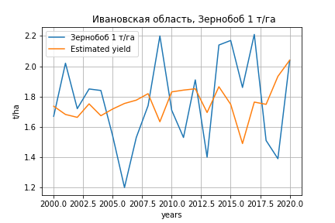
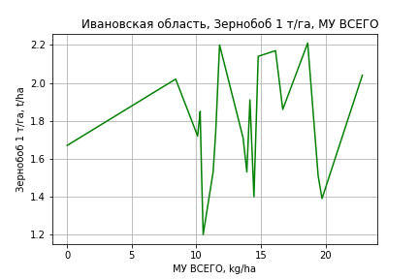
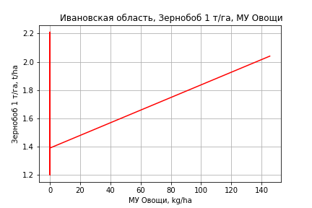
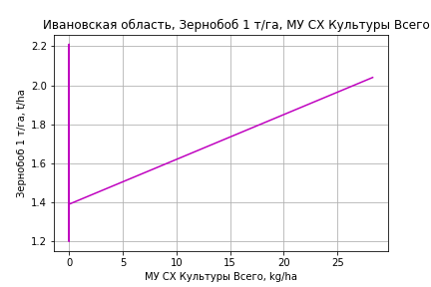
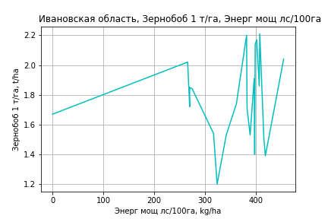
Зернобоб 1 т/га
Calculated on the basis of information in the (21) years: 2000.0-2020.0
 |  | Iteration 1 |  | Iteration 2 |  | Iteration 3 |  | Iteration 4 |  | Iteration 5 |  | Iteration 6 |  | Iteration 7 |  | Iteration 8 |  | Iteration 9 |  | Iteration 10 |  | Iteration 11 |  | Iteration 12 |  | Iteration 13
 |  | beta | P_value | beta | P_value | beta | P_value | beta | P_value | beta | P_value | beta | P_value | beta | P_value | beta | P_value | beta | P_value | beta | P_value | beta | P_value | beta | P_value | beta | P_value
Parameters | Variables
МУ ВСЕГО | C1 | 0.20114735917 | 0.030780512135 | 0.14390263476 | 0.0028397311715 | 0.093646707065 | 0.0014461013543 | 0.091923218342 | 0.00070421888027 | 0.091923218342 | 0.00070421888027 | 0.091923218342 | 0.00070421888027 | 0.088842252381 | 0.0036024816103 | 0.080565086397 | 0.0031499551262 | 0.080525164915 | 0.0021663024208 | 0.07238719952 | 0.0028456819219 | 0.045077441418 | 0.0055859241667 | 0.050332188681 | 0.0053573665347 | 0.049716652159 | 0.0013274264027
МУ Зерновые плюс зернобоб | C2 | -0.023490446385 | 0.42360164863
МУ Картофель | C3 | -0.0050387464831 | 0.11155091995 | -0.0046770972806 | 0.12200010272
МУ Овощи и бахчевые | C4 | -0.00060707853023 | 0.32440895804 | -0.00043624640098 | 0.43402211978 | -0.00015600875135 | 0.78369086472
МУ Овощи | C5 | 0.035301696644 | 0.031394951659 | 0.025649029458 | 0.0058151549876 | 0.01581164922 | 0.0063596114841 | 0.015519117447 | 0.0040432361784 | 0.015519117447 | 0.0040432361784 | 0.015519117447 | 0.0040432361784 | 0.019399054975 | 0.0023872632048 | 0.018393010604 | 0.0022741860947 | 0.018083238473 | 0.00023840146431 | 0.015889656559 | 0.0001405970141 | 0.011813678015 | 8.7333270338E-05 | 0.013577874028 | 3.3772196739E-05 | 0.013515055313 | 9.6792954435E-06
МУ Подсолнечник | C6 | 3.405369808E-16 | 0.030009836546 | -2.8585038356E-16 | 0.079932213666 | 1.5263996228E-16 | 0.0025018671304 | -9.5753498212E-17 | 0.0013265383087
МУ Сахарная свекла | C7 | -4.0316396788E-16 | 0.056205029455 | -2.7035519596E-16 | 0.0046979496915 | -5.8877747393E-17 | 0.0031451501765 | 4.7203116959E-17 | 0.18744867976 | -4.6675175626E-16 | 0.00041611447483
МУ СХ Культуры Всего | C8 | 0.0068666460262 | 0.031394951659 | 0.0049890748306 | 0.0058151549876 | 0.0030755745079 | 0.0063596114841 | 0.0030186732162 | 0.0040432361784 | 0.0030186732162 | 0.0040432361784 | 0.0030186732162 | 0.0040432361784 | 0.0037733722858 | 0.0023872632048 | 0.0035776833745 | 0.0022741860947 | 0.0035174286056 | 0.00023840146431 | 0.0030907479652 | 0.0001405970141 | 0.00229791633 | 8.7333270338E-05 | 0.0026410757442 | 3.3772196739E-05 | 0.0026288566749 | 9.6792954435E-06
Тракторы | C9 | 3.0826433247E-05 | 0.9935980953 | -1.1762773544E-05 | 0.99750813169 | 0.0027604733426 | 0.45900884701 | 0.0027903188664 | 0.43312272431 | 0.0027903188664 | 0.43312272431 | 0.0027903188664 | 0.43312272431 | 0.0081809533439 | 0.038839304621 | 0.0059125509354 | 0.019948356603 | 0.0059418867322 | 0.014554427067 | 0.0042117281142 | 0.011083902247 | 0.0036314091207 | 0.028487642148 | -6.720078944E-06 | 0.94101573106
Тракторы колесные | C10 | 0.012260185189 | 0.15080304884 | 0.011592722771 | 0.15916325967 | 0.0058064627001 | 0.44885277873 | 0.0059325801307 | 0.41725861668 | 0.0059325801307 | 0.41725861668 | 0.0059325801307 | 0.41725861668 | -0.0058581301386 | 0.41929482615
Опрыскиватели | C11 | -0.10877274515 | 0.012266680754 | -0.10454138353 | 0.011194878456 | -0.088776626324 | 0.027540078274 | -0.090321307796 | 0.018076218473 | -0.090321307796 | 0.018076218473 | -0.090321307796 | 0.018076218473
Копатели картофеля | C12 | 0.029373663249 | 0.40663017164 | 0.033326397463 | 0.33431958856 | 0.037515621311 | 0.31623305429 | 0.040518712041 | 0.23806846198 | 0.040518712041 | 0.23806846198 | 0.040518712041 | 0.23806846198 | -0.017110389403 | 0.59305733243 | -0.0026600868523 | 0.9189398977
Машины для мин удобр | C13 | 0.022432857466 | 0.17624345942 | 0.024189606121 | 0.13509001866 | 0.019297898121 | 0.24930069411 | 0.01953439037 | 0.22173755204 | 0.01953439037 | 0.22173755204 | 0.01953439037 | 0.22173755204 | -0.0079422642435 | 0.58618287016 | -0.013315131628 | 0.30669779678 | -0.013074687874 | 0.28869475279
Посев компл для зерн | C14 | -0.0046699408193 | 0.93157481101 | 0.0030540352071 | 0.95361530702 | 0.047950592429 | 0.33919981909 | 0.051689472021 | 0.26423642051 | 0.051689472021 | 0.26423642051 | 0.051689472021 | 0.26423642051 | -0.011066854951 | 0.81789064873 | -0.03471045968 | 0.36697309109 | -0.031210938261 | 0.056065295513 | -0.02414200101 | 0.097067584553
Сеялки | C15 | -0.032919392269 | 0.060675060892 | -0.03266967418 | 0.055207460186 | -0.028059302073 | 0.10860330692 | -0.02898361959 | 0.078096361053 | -0.02898361959 | 0.078096361053 | -0.02898361959 | 0.078096361053 | -0.012931296121 | 0.46582313544 | -0.023867769948 | 0.049040826425 | -0.024610755168 | 0.0084788303277 | -0.020680563188 | 0.012218489216 | -0.018366443973 | 0.028050092729
Энерг мощ лс/100га | C16 | 0.0015047547895 | 0.039568609561 | 0.0016201110699 | 0.022208977228 | 0.0016971878479 | 0.024138738571 | 0.001741244312 | 0.013602154098 | 0.001741244312 | 0.013602154098 | 0.001741244312 | 0.013602154098 | 0.0018157347328 | 0.03041674479 | 0.0020554840973 | 0.0093433593872 | 0.002056095101 | 0.0069192997466 | 0.0022947257875 | 0.0020698853711 | 0.0030467685111 | 8.9993213742E-06 | 0.0028922135985 | 4.7974228073E-05 | 0.0028984240573 | 2.4048644787E-05

 | R2 |  | 0.994 |  | 0.993 |  | 0.991 |  | 0.991 |  | 0.991 |  | 0.991 |  | 0.984 |  | 0.983 |  | 0.983 |  | 0.982 |  | 0.978 |  | 0.97 |  | 0.97
 | R2 adj. |  | 0.983 |  | 0.984 |  | 0.981 |  | 0.982 |  | 0.982 |  | 0.982 |  | 0.972 |  | 0.973 |  | 0.975 |  | 0.974 |  | 0.971 |  | 0.963 |  | 0.965
 | F-statistic |  | 95.428561874 |  | 106.7494157 |  | 97.523679396 |  | 117.06394153 |  | 117.06394153 |  | 117.06394153 |  | 82.925102932 |  | 95.408706859 |  | 117.32726941 |  | 134.73663432 |  | 142.11663043 |  | 137.18128049 |  | 193.60147805
 | F value |  | 2.6874673558E-07 |  | 3.4699309678E-08 |  | 1.1709628303E-08 |  | 1.0719253105E-09 |  | 1.0719253105E-09 |  | 1.0719253105E-09 |  | 2.0256343036E-09 |  | 2.7577764445E-10 |  | 2.4228355973E-11 |  | 3.5120771124E-12 |  | 1.1349588688E-12 |  | 1.0655071289E-12 |  | 6.9656247836E-14
 | P value |  | 2.8025341142E+18 |  | 1.2649258897E+18 |  | 5.8789993237E+18 |  | 5.146759869E+18 |  | 2.537863171E+18 |  | 1.7992843895E+17 |  | 8.231057759E+17 |  | 1.6169690609E+17 |  | 1.2791070844E+18 |  | 1.5503364809E+18 |  | 3.7991022527E+17 |  | 1.3965555034E+18 |  | 5.5252818704E+17

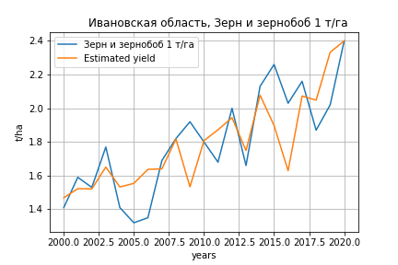
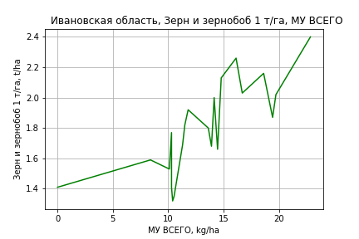
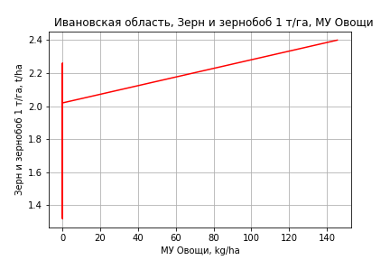
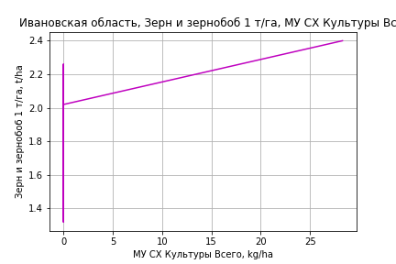
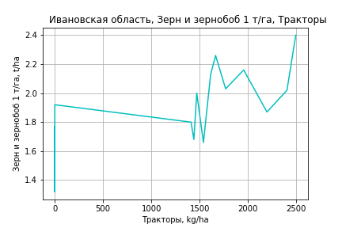
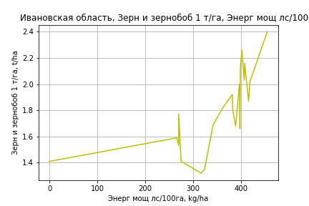
Зерн и зернобоб 1 т/га
Calculated on the basis of information in the (21) years: 2000.0-2020.0
 |  | Iteration 1 |  | Iteration 2 |  | Iteration 3 |  | Iteration 4 |  | Iteration 5 |  | Iteration 6 |  | Iteration 7 |  | Iteration 8 |  | Iteration 9 |  | Iteration 10 |  | Iteration 11 |  | Iteration 12
 |  | beta | P_value | beta | P_value | beta | P_value | beta | P_value | beta | P_value | beta | P_value | beta | P_value | beta | P_value | beta | P_value | beta | P_value | beta | P_value | beta | P_value
Parameters | Variables
МУ ВСЕГО | C1 | 0.19690383145 | 0.00094171983551 | 0.1644142613 | 7.6880258577E-06 | 0.1228161045 | 2.6285942065E-06 | 0.12181482881 | 5.8933633084E-07 | 0.12181482881 | 5.8933633084E-07 | 0.12181482881 | 5.8933633084E-07 | 0.12033297153 | 1.3731891015E-07 | 0.1106242104 | 1.4008758846E-06 | 0.11058832056 | 5.4367227628E-07 | 0.10551099214 | 3.0559521836E-07 | 0.078287910385 | 4.4670730441E-07 | 0.08067864576 | 3.0101615415E-07
МУ Зерновые плюс зернобоб | C2 | -0.013332136957 | 0.36958120975
МУ Картофель | C3 | -0.0040766128423 | 0.020700319411 | -0.0038713567728 | 0.021528162035
МУ Овощи и бахчевые | C4 | -0.00041955147799 | 0.18740642313 | -0.00032259472772 | 0.26456126035 | -9.0634634143E-05 | 0.79127493134
МУ Овощи | C5 | 0.034037901931 | 0.0010675119128 | 0.028559475561 | 2.5473233687E-05 | 0.020416816487 | 2.4123876843E-05 | 0.020246867622 | 7.9749545375E-06 | 0.020246867622 | 7.9749545375E-06 | 0.020246867622 | 7.9749545375E-06 | 0.019823958703 | 1.8432251982E-06 | 0.020736315181 | 7.1830294886E-06 | 0.020457826784 | 2.2685465823E-07 | 0.01908923706 | 3.9326296345E-08 | 0.015026194952 | 4.276350107E-08 | 0.015828845509 | 9.9510667794E-09
МУ Подсолнечник | C6 | 3.1060126396E-16 | 0.0014051023167 | -3.9232882734E-16 | 0.00048007227379 | 2.1190037092E-16 | 3.3184569748E-06 | -8.1044182624E-17 | 8.9955467329E-05
МУ Сахарная свекла | C7 | -4.1156439753E-16 | 0.0019383558308 | -2.7780923183E-16 | 3.5740025909E-05 | -4.4245069834E-17 | 0.00070576822174 | 1.1584158371E-16 | 0.00013313342388 | -5.8690716404E-16 | 5.0326348655E-07
МУ СХ Культуры Всего | C8 | 0.0066208212708 | 0.0010675119128 | 0.0055551950193 | 2.5473233687E-05 | 0.0039713403356 | 2.4123876843E-05 | 0.0039382830378 | 7.9749545375E-06 | 0.0039382830378 | 7.9749545375E-06 | 0.0039382830378 | 7.9749545375E-06 | 0.0038560216701 | 1.8432251982E-06 | 0.0040334870495 | 7.1830294886E-06 | 0.0039793173798 | 2.2685465823E-07 | 0.0037131086114 | 3.9326296345E-08 | 0.0029227932838 | 4.276350107E-08 | 0.0030789194131 | 9.9510667794E-09
Тракторы | C9 | 0.001362774663 | 0.48796678488 | 0.0013386029156 | 0.4909799192 | 0.0036332558638 | 0.12349407706 | 0.0036505948791 | 0.10497408493 | 0.0036505948791 | 0.10497408493 | 0.0036505948791 | 0.10497408493 | 0.0028886559487 | 0.018473638501 | 0.0032944075994 | 0.02732346658 | 0.0033207807887 | 0.020227526299 | 0.0022413238102 | 0.020876098814 | 0.0016628466467 | 0.12610122845 | 7.6187661164E-06 | 0.8941360539
Тракторы колесные | C10 | 0.003248882197 | 0.42724946711 | 0.0028700600909 | 0.47428859478 | -0.0019193799763 | 0.67468184409 | -0.0018461109636 | 0.67175242775 | -0.0018461109636 | 0.67175242775 | -0.0018461109636 | 0.67175242775
Опрыскиватели | C11 | -0.053820241966 | 0.013321852756 | -0.051418708523 | 0.013293694272 | -0.038369803201 | 0.094301421369 | -0.039267199269 | 0.070551883253 | -0.039267199269 | 0.070551883253 | -0.039267199269 | 0.070551883253 | -0.044421792813 | 0.01232150171
Копатели картофеля | C12 | -0.0019909872174 | 0.90902378908 | 0.0002524096523 | 0.98821873466 | 0.0037199407185 | 0.86565782648 | 0.0054646122657 | 0.78521620138 | 0.0054646122657 | 0.78521620138 | 0.0054646122657 | 0.78521620138 | 0.0116474717 | 0.38777459709 | -0.0023914460036 | 0.87770911131
Машины для мин удобр | C13 | 0.012881069532 | 0.12906934751 | 0.013878122261 | 0.097252757557 | 0.0098291265356 | 0.3256098214 | 0.009966518754 | 0.29613319618 | 0.009966518754 | 0.29613319618 | 0.009966518754 | 0.29613319618 | 0.010458562052 | 0.25280787599 | -0.008373542476 | 0.28066935888 | -0.008157381017 | 0.2666690723
Посев компл для зерн | C14 | -0.019916786125 | 0.47433325841 | -0.015532999434 | 0.56476498351 | 0.021629065079 | 0.46984343727 | 0.023801199533 | 0.38785036695 | 0.023801199533 | 0.38785036695 | 0.023801199533 | 0.38785036695 | 0.022647515371 | 0.39072804809 | -0.031621840014 | 0.17559657737 | -0.028475733523 | 0.0064792211401 | -0.024065378561 | 0.0098420182054
Сеялки | C15 | -0.0098304561917 | 0.2316283523 | -0.0096887272645 | 0.23158396944 | -0.0058726006773 | 0.55433243322 | -0.0064095909376 | 0.49069075268 | -0.0064095909376 | 0.49069075268 | -0.0064095909376 | 0.49069075268 | -0.0095159613467 | 0.096620584897 | -0.012447016538 | 0.079196211532 | -0.01311496805 | 0.015898044365 | -0.010662896248 | 0.026564653825 | -0.008356121639 | 0.12723652651
Энерг мощ лс/100га | C16 | 0.00043704409966 | 0.19421523921 | 0.00050251521522 | 0.1271566877 | 0.00056631369717 | 0.17243971029 | 0.00059190868125 | 0.12611840232 | 0.00059190868125 | 0.12611840232 | 0.00059190868125 | 0.12611840232 | 0.00063567268947 | 0.079199508613 | 0.00090963397417 | 0.040955090324 | 0.00091018327298 | 0.033719186877 | 0.0010590664777 | 0.011633224668 | 0.0018087223505 | 4.3866327087E-05 | 0.0017384050015 | 8.0371965591E-05

 | R2 |  | 0.998 |  | 0.998 |  | 0.997 |  | 0.997 |  | 0.997 |  | 0.997 |  | 0.997 |  | 0.994 |  | 0.994 |  | 0.994 |  | 0.99 |  | 0.988
 | R2 adj. |  | 0.996 |  | 0.996 |  | 0.993 |  | 0.994 |  | 0.994 |  | 0.994 |  | 0.994 |  | 0.991 |  | 0.991 |  | 0.991 |  | 0.987 |  | 0.986
 | F-statistic |  | 392.16826974 |  | 429.35977512 |  | 279.91704608 |  | 336.20703092 |  | 336.20703092 |  | 336.20703092 |  | 400.59951689 |  | 282.94673289 |  | 347.57987213 |  | 396.34426581 |  | 319.51461308 |  | 364.68353671
 | F value |  | 9.8148450202E-10 |  | 6.9161981832E-11 |  | 6.3367855428E-11 |  | 3.4168528747E-12 |  | 3.4168528747E-12 |  | 3.4168528747E-12 |  | 1.7854322134E-13 |  | 2.6054914313E-13 |  | 1.3404986154E-14 |  | 1.2017673985E-15 |  | 1.9501296324E-15 |  | 3.1294702003E-16
 | P value |  | 2.8025341142E+18 |  | 1.2649258897E+18 |  | 5.8789993237E+18 |  | 5.146759869E+18 |  | 2.537863171E+18 |  | 1.7992843895E+17 |  | 5.4144779082E+17 |  | 1.6169690609E+17 |  | 1.2791070844E+18 |  | 1.5503364809E+18 |  | 3.7991022527E+17 |  | 1.3965555034E+18

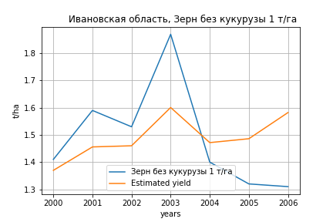
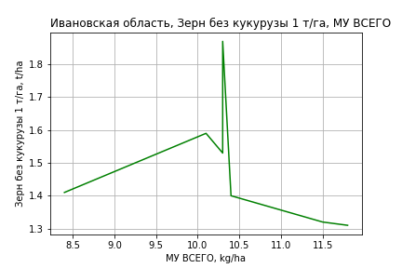
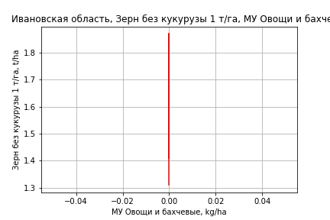
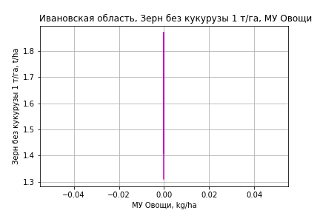
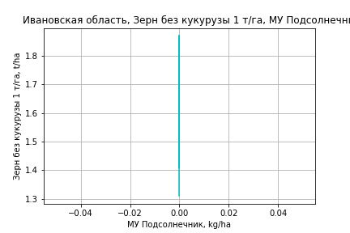
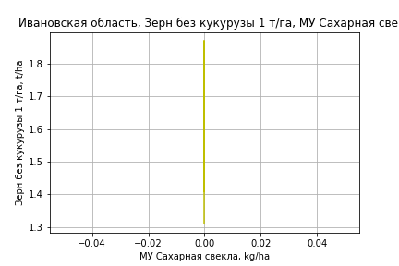
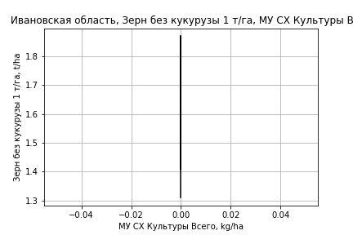
Зерн без кукурузы 1 т/га
Calculated on the basis of information in the (7) years: 2000.0-2006.0
 |  | Iteration 1 |  | Iteration 2 |  | Iteration 3
 |  | beta | P_value | beta | P_value | beta | P_value
Parameters | Variables
МУ ВСЕГО | C1 | 0.28948358483 | 0.023082288302 | 0.22418175256 | 0.01699925403 | 0.089188104489 | 0.16012448005
МУ Зерновые плюс зернобоб | C2 | -0.03464016184 | 0.24016971574
МУ Картофель | C3 | -0.0072831879273 | 0.05376313605 | -0.0077975851256 | 0.0418863958
МУ Овощи и бахчевые | C4 | 0 |  | 0 |  | 0
МУ Овощи | C5 | 0 |  | 0 |  | 0
МУ Подсолнечник | C6 | 0 |  | 0 |  | 0
МУ Сахарная свекла | C7 | 0 |  | 0 |  | 0
МУ СХ Культуры Всего | C8 | 0 |  | 0 |  | 0
Тракторы | C9 | 0 |  | 0 |  | 0
Тракторы колесные | C10 | 0 |  | 0 |  | 0
Опрыскиватели | C11 | 0 |  | 0 |  | 0
Копатели картофеля | C12 | 0 |  | 0 |  | 0
Машины для мин удобр | C13 | 0 |  | 0 |  | 0
Посев компл для зерн | C14 | 0 |  | 0 |  | 0
Сеялки | C15 | 0 |  | 0 |  | 0
Энерг мощ лс/100га | C16 | -3.9653058049E-05 | 0.96653512706 | -6.3258480329E-05 | 0.95193461986 | 0.0013640400688 | 0.36535700768

 | R2 |  | 0.998 |  | 0.996 |  | 0.987
 | R2 adj. |  | 0.994 |  | 0.993 |  | 0.982
 | F-statistic |  | 315.05059499 |  | 326.7049818 |  | 191.00634525
 | F value |  | 0.00028893037331 |  | 3.0934303716E-05 |  | 1.8971951049E-05
 | P value |  | inf |  | inf |  | inf

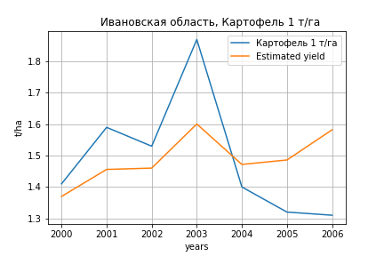
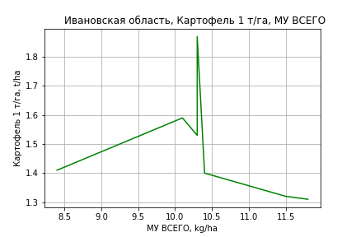
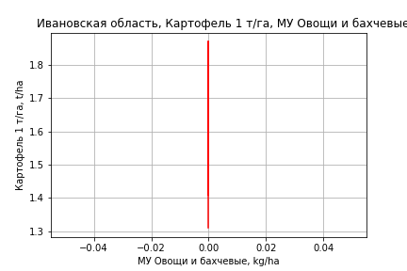
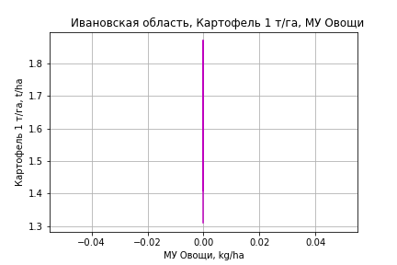



Картофель 1 т/га
Calculated on the basis of information in the (7) years: 2000.0-2006.0
 |  | Iteration 1 |  | Iteration 2 |  | Iteration 3
 |  | beta | P_value | beta | P_value | beta | P_value
Parameters | Variables
МУ ВСЕГО | C1 | 0.28948358483 | 0.023082288302 | 0.22418175256 | 0.01699925403 | 0.089188104489 | 0.16012448005
МУ Зерновые плюс зернобоб | C2 | -0.03464016184 | 0.24016971574
МУ Картофель | C3 | -0.0072831879273 | 0.05376313605 | -0.0077975851256 | 0.0418863958
МУ Овощи и бахчевые | C4 | 0 |  | 0 |  | 0
МУ Овощи | C5 | 0 |  | 0 |  | 0
МУ Подсолнечник | C6 | 0 |  | 0 |  | 0
МУ Сахарная свекла | C7 | 0 |  | 0 |  | 0
МУ СХ Культуры Всего | C8 | 0 |  | 0 |  | 0
Тракторы | C9 | 0 |  | 0 |  | 0
Тракторы колесные | C10 | 0 |  | 0 |  | 0
Опрыскиватели | C11 | 0 |  | 0 |  | 0
Копатели картофеля | C12 | 0 |  | 0 |  | 0
Машины для мин удобр | C13 | 0 |  | 0 |  | 0
Посев компл для зерн | C14 | 0 |  | 0 |  | 0
Сеялки | C15 | 0 |  | 0 |  | 0
Энерг мощ лс/100га | C16 | -3.9653058049E-05 | 0.96653512706 | -6.3258480329E-05 | 0.95193461986 | 0.0013640400688 | 0.36535700768

 | R2 |  | 0.998 |  | 0.996 |  | 0.987
 | R2 adj. |  | 0.994 |  | 0.993 |  | 0.982
 | F-statistic |  | 315.05059499 |  | 326.7049818 |  | 191.00634525
 | F value |  | 0.00028893037331 |  | 3.0934303716E-05 |  | 1.8971951049E-05
 | P value |  | inf |  | inf |  | inf

Кукуруза на зер 1 т/га
There is no data on Кукуруза на зер 1 т/га








Кукуруза на силос 1 т/га
Calculated on the basis of information in the (14) years: 2007.0-2020.0
 |  | Iteration 1 |  | Iteration 2 |  | Iteration 3 |  | Iteration 4 |  | Iteration 5 |  | Iteration 6 |  | Iteration 7 |  | Iteration 8 |  | Iteration 9 |  | Iteration 10 |  | Iteration 11
 |  | beta | P_value | beta | P_value | beta | P_value | beta | P_value | beta | P_value | beta | P_value | beta | P_value | beta | P_value | beta | P_value | beta | P_value | beta | P_value
Parameters | Variables
МУ ВСЕГО | C1 | 2.5095037414 | 0.24732910956 | 0.038527227168 | 0.9691568024 | -0.082675677903 | 0.92313476775
МУ Зерновые плюс зернобоб | C2 | -0.98819341771 | 0.22883273288
МУ Картофель | C3 | 0.016597466818 | 0.75084433174 | 0.055016606799 | 0.541787969 | 0.08611932205 | 0.21905299132 | 0.081290930184 | 0.039459387999 | 0.081290930184 | 0.039459387999 | 0.075705356634 | 0.088416626274 | 0.062212552176 | 0.12705683757 | 0.063425803929 | 0.086204857646 | 0.062171755243 | 0.052858681921 | 0.081494557336 | 0.014146664234 | 0.078572014889 | 0.012318378775
МУ Овощи и бахчевые | C4 | -0.00035451291762 | 0.96451696615 | 0.0078202871686 | 0.55667645033 | 0.0094189674383 | 0.41457886625 | 0.0089914465861 | 0.31833540072 | 0.0089914465861 | 0.31833540072 | 0.012004897708 | 0.29955614767 | 0.0089679162742 | 0.42137770718 | 0.0093482741117 | 0.35173193504 | 0.0092829712369 | 0.31978617137 | 0.00839170294 | 0.40021429764 | 0.0055446738903 | 0.51916790721
МУ Овощи | C5 | 0.50491015321 | 0.22543531657 | 0.064050189246 | 0.74661653825 | 0.028645853038 | 0.86133280707 | 0.042208586131 | 0.5625843614 | 0.042208586131 | 0.5625843614 | 0.040432345115 | 0.66972399657 | 0.087745126761 | 0.32904619155 | 0.078521939069 | 0.18463803687 | 0.077891895025 | 0.15503046387 | 0.057208733511 | 0.3014033396 | 0.041943724679 | 0.381520141
МУ Подсолнечник | C6 | -2.3192435034E-16 | 0.75823671273 | 4.5104943962E-17 | 0.96287674383 | -3.9280821995E-15 | 0.35176089879 | 7.5148508997E-15 | 0.22622175533 | 7.3924942869E-15 | 0.21661748076 | 2.3466514459E-15 | 0.42299130471 | 2.0527667876E-17 | 0.95529201635 | 9.9704666043E-18 | 0.92030382207 | 5.2392401555E-18 | 0.77966876601 | 1.3602609255E-17 | 0.65880907486 | 0
МУ Сахарная свекла | C7 | -5.7064267849E-15 | 0.19015297407 | 4.583541957E-16 | 0.67665594802 | 3.1968932891E-16 | 0.97140934654 | -2.7866990269E-16 | 0.58075611891
МУ СХ Культуры Всего | C8 | 0.09821169028 | 0.22543531657 | 0.012458607355 | 0.74661653825 | 0.0055719965789 | 0.86133280707 | 0.0082101272114 | 0.5625843614 | 0.0082101272114 | 0.5625843614 | 0.0078646248851 | 0.66972399657 | 0.017067585506 | 0.32904619155 | 0.015273553742 | 0.18463803687 | 0.015151001858 | 0.15503046387 | 0.011127853899 | 0.3014033396 | 0.0081586081625 | 0.381520141
Тракторы | C9 | -0.090501487542 | 0.30201218376 | -0.063881293118 | 0.55628669287
Тракторы колесные | C10 | 0.065795249124 | 0.61704438756 | -0.015177367795 | 0.94136663584 | -0.13169711774 | 0.15133393357 | -0.13063837283 | 0.09123560211 | -0.13063837283 | 0.09123560211
Опрыскиватели | C11 | -0.92794077955 | 0.23532991687 | -0.66650301609 | 0.43890024286 | -0.37361847359 | 0.51379197254 | -0.38467970385 | 0.4209147921 | -0.38467970385 | 0.4209147921 | -0.65256875928 | 0.28843880436
Копатели картофеля | C12 | -0.16374263074 | 0.71526931326 | -0.036633985795 | 0.96190299585 | -0.24620750421 | 0.68775438185 | -0.26561139803 | 0.59043489152 | -0.26561139803 | 0.59043489152 | 0.23843668218 | 0.66878035588 | -0.073115577994 | 0.88149189384
Машины для мин удобр | C13 | 0.49523872237 | 0.19277624155 | 0.53069115583 | 0.22891223234 | 0.42715391525 | 0.18360769429 | 0.42896804974 | 0.11642357356 | 0.42896804974 | 0.11642357356 | 0.22392949211 | 0.42592858588 | -0.02088488259 | 0.90109690557 | -0.014590330182 | 0.92249599676
Посев компл для зерн | C14 | 0.28868939537 | 0.71987995488 | 0.85820450432 | 0.5349293821 | 1.1754451365 | 0.31154637988 | 1.1287143828 | 0.20461951231 | 1.1287143828 | 0.20461951231 | 0.89429755041 | 0.40542503911 | -0.039735693133 | 0.95035198894 | 0.0506724544 | 0.78432059545 | 0.054800406061 | 0.74434083275 | -0.098001068865 | 0.51372757136
Сеялки | C15 | 0.25951953725 | 0.35639462978 | 0.32793541984 | 0.41661359844 | 0.44726846619 | 0.17131050134 | 0.44942606404 | 0.10593948348 | 0.44942606404 | 0.10593948348 | 0.010947661817 | 0.92784337903 | 0.0048755774083 | 0.96857503241 | -0.011142717164 | 0.84467068544 | -0.01656030925 | 0.14185313341
Энерг мощ лс/100га | C16 | 0.05713683586 | 0.130760725 | 0.052687497715 | 0.15616875713 | 0.044230501552 | 0.097455060569 | 0.042965717366 | 0.024707594423 | 0.042965717366 | 0.024707594423 | 0.044562251069 | 0.041184666014 | 0.050308712224 | 0.020460022832 | 0.04974344243 | 0.011154359899 | 0.050268042063 | 0.0042251984232 | 0.035798861168 | 0.0056396286413 | 0.034113640495 | 0.0044266106712

 | R2 |  | 0.999 |  | 0.994 |  | 0.993 |  | 0.993 |  | 0.993 |  | 0.983 |  | 0.979 |  | 0.979 |  | 0.979 |  | 0.972 |  | 0.97
 | R2 adj. |  | 0.99 |  | 0.958 |  | 0.965 |  | 0.974 |  | 0.974 |  | 0.954 |  | 0.95 |  | 0.957 |  | 0.963 |  | 0.956 |  | 0.958
 | F-statistic |  | 104.23653904 |  | 27.798865561 |  | 36.479404894 |  | 53.306437168 |  | 53.306437168 |  | 32.965015357 |  | 34.550440548 |  | 45.878220735 |  | 61.080273346 |  | 61.46116492 |  | 81.071394114
 | F value |  | 0.076531335311 |  | 0.035229745133 |  | 0.0064833681531 |  | 0.00081567967209 |  | 0.00081567967209 |  | 0.00063179275357 |  | 0.00018279656794 |  | 2.5325621461E-05 |  | 3.0182958564E-06 |  | 1.104349846E-06 |  | 1.4015203061E-07
 | P value |  | 2.0908544174E+18 |  | 5.7997158023E+18 |  | 2.9032287995E+19 |  | 2.3931684221E+18 |  | 7.1632839426E+17 |  | 3.453492462E+17 |  | 2.4154661395E+17 |  | 5.5990517677E+17 |  | 4.14355017E+17 |  | 1.5277430908E+18 |  | 7.8946437703E+17





Масличные 1 т/га
Calculated on the basis of information in the (21) years: 2000.0-2020.0
 |  | Iteration 1 |  | Iteration 2 |  | Iteration 3 |  | Iteration 4 |  | Iteration 5 |  | Iteration 6 |  | Iteration 7 |  | Iteration 8 |  | Iteration 9 |  | Iteration 10 |  | Iteration 11 |  | Iteration 12 |  | Iteration 13 |  | Iteration 14
 |  | beta | P_value | beta | P_value | beta | P_value | beta | P_value | beta | P_value | beta | P_value | beta | P_value | beta | P_value | beta | P_value | beta | P_value | beta | P_value | beta | P_value | beta | P_value | beta | P_value
Parameters | Variables
МУ ВСЕГО | C1 | 0.012933427399 | 0.86493228215 | -0.0022084328854 | 0.97139685897
МУ Зерновые плюс зернобоб | C2 | 0.0312294042 | 0.27564523942 | 0.03283816561 | 0.2234183449 | 0.031956562653 | 0.0013497721972 | 0.031956562653 | 0.0013497721972 | 0.031956562653 | 0.0013497721972 | 0.031956562653 | 0.0013497721972 | 0.031768599696 | 0.00064208584456 | 0.028846543911 | 0.0007840870727 | 0.024997180717 | 0.0042015924082 | 0.024572446739 | 0.0031573972816 | 0.021258685889 | 0.0056761472021 | 0.020645864988 | 9.9931631072E-05 | 0.021673127866 | 2.6322477546E-05 | 0.021244461051 | 7.1089919635E-06
МУ Картофель | C3 | -0.0010690949988 | 0.70244977135
МУ Овощи и бахчевые | C4 | 0.00025401706766 | 0.65874649387 | 0.00032828959219 | 0.52480193791 | 0.00032119039394 | 0.47615376902 | 0.00032119039394 | 0.47615376902 | 0.00032119039394 | 0.47615376902 | 0.00032119039394 | 0.47615376902 | 0.00031943675146 | 0.45625940658 | 0.00033005655467 | 0.45038339425 | 0.00080335130474 | 0.082456441436 | 0.0007849834071 | 0.076819607893 | 0.00073591004657 | 0.099627523693 | 0.00072784932567 | 0.088216544159 | 0.00071542228231 | 0.089586046143 | 0.00068648458311 | 0.083419700811
МУ Овощи | C5 | 0.0021531678474 | 0.87241778585 | -0.00070444515495 | 0.94685404517 | -0.00034550734149 | 0.91410057944
МУ Подсолнечник | C6 | -1.1332761657E-17 | 0.9293604737 | -1.9610713201E-17 | 0.87928199285 | -5.7200455563E-17 | 0.034132785776 | -9.9384639134E-17 | 0.013812162147
МУ Сахарная свекла | C7 | -6.2090567212E-17 | 0.72914600489 | 7.6834828592E-18 | 0.69397953523 | -2.8838976522E-17 | 0.031334592106 | -2.6655074866E-17 | 0.065718243551 | -1.4037891863E-16 | 0.003703238532
МУ СХ Культуры Всего | C8 | 0.00041881957097 | 0.87241778585 | -0.00013702388224 | 0.94685404517 | -6.7205739073E-05 | 0.91410057944 | -0.0018434725382 | 0.91410057944 | -0.0018434725382 | 0.91410057944 | -0.0018434725382 | 0.91410057944
Тракторы | C9 | 0.0035444420104 | 0.34959121703 | 0.0041605248899 | 0.20658074736 | 0.0041816740562 | 0.17283960994 | 0.0041816740562 | 0.17283960994 | 0.0041816740562 | 0.17283960994 | 0.0041816740562 | 0.17283960994 | 0.0042418531323 | 0.14011393766 | 0.0014594261503 | 0.34843802605 | 0.0023307581402 | 0.18625454354 | 0.0024401234169 | 0.14804332921 | 0.00092610426228 | 0.42679808189 | 0.00089704114037 | 0.41535720779 | -1.6604220645E-05 | 0.77694421559
Тракторы колесные | C10 | -0.0054649205949 | 0.48095268552 | -0.0068026192195 | 0.30552335146 | -0.0068148419049 | 0.27737722373 | -0.0068148419049 | 0.27737722373 | -0.0068148419049 | 0.27737722373 | -0.0068148419049 | 0.27737722373 | -0.0069361815768 | 0.23827102926
Опрыскиватели | C11 | 0.014120851833 | 0.67428444176 | 0.017930678802 | 0.55745037841 | 0.017814972672 | 0.53554452698 | 0.017814972672 | 0.53554452698 | 0.017814972672 | 0.53554452698 | 0.017814972672 | 0.53554452698 | 0.019086555161 | 0.4453566459 | 0.00099821139033 | 0.96042791217 | -0.0084042866126 | 0.71171147193
Копатели картофеля | C12 | -0.050760533118 | 0.15279982766 | -0.049554434858 | 0.13809979079 | -0.049764652141 | 0.11004295048 | -0.049764652141 | 0.11004295048 | -0.049764652141 | 0.11004295048 | -0.049764652141 | 0.11004295048 | -0.051750382332 | 0.031248997208 | -0.031654836093 | 0.039771667264
Машины для мин удобр | C13 | -0.0066241908536 | 0.65967182259 | -0.0075961251583 | 0.58991769854 | -0.0076836776253 | 0.55859561382 | -0.0076836776253 | 0.55859561382 | -0.0076836776253 | 0.55859561382 | -0.0076836776253 | 0.55859561382 | -0.0084138843174 | 0.43347421774 | -0.0081752020898 | 0.45482976902 | -0.007751275088 | 0.53669015466 | -0.011021280484 | 0.20798365469
Посев компл для зерн | C14 | -0.042153769655 | 0.42805612191 | -0.031600044932 | 0.45883395394 | -0.031787846353 | 0.42752309666 | -0.031787846353 | 0.42752309666 | -0.031787846353 | 0.42752309666 | -0.031787846353 | 0.42752309666 | -0.034582925275 | 0.23674364939 | -0.044437096972 | 0.12682573857 | 0.00052653192265 | 0.98100977103 | -0.0064125416009 | 0.57574638324 | -0.0012863200582 | 0.90636786779
Сеялки | C15 | 0.010935871531 | 0.4709917956 | 0.011982402089 | 0.39882239214 | 0.012022416076 | 0.36951875888 | 0.012022416076 | 0.36951875888 | 0.012022416076 | 0.36951875888 | 0.012022416076 | 0.36951875888 | 0.012514534697 | 0.29754281767 | 0.0013304540552 | 0.85789089291 | -0.007025547898 | 0.35193645927 | -0.0083545981366 | 0.19729076499 | -0.0047234425096 | 0.41707642156 | -0.0046077166169 | 0.4062852257
Энерг мощ лс/100га | C16 | -0.00050213319489 | 0.41720578946 | -0.0004770228175 | 0.41283011132 | -0.00048692843264 | 0.31605358817 | -0.00048692843264 | 0.31605358817 | -0.00048692843264 | 0.31605358817 | -0.00048692843264 | 0.31605358817 | -0.0004739018365 | 0.28920508849 | -0.00028984481015 | 0.49132798545 | -4.3841505109E-05 | 0.92468450734 | -2.0173359199E-05 | 0.96379141235 | 0.00020006522141 | 0.6352734761 | 0.00023566611382 | 0.40863438687 | 0.00017024532018 | 0.52880676055 | 0.0001698930977 | 0.51844544315

 | R2 |  | 0.973 |  | 0.973 |  | 0.973 |  | 0.973 |  | 0.973 |  | 0.973 |  | 0.973 |  | 0.969 |  | 0.955 |  | 0.955 |  | 0.949 |  | 0.949 |  | 0.947 |  | 0.947
 | R2 adj. |  | 0.93 |  | 0.937 |  | 0.943 |  | 0.943 |  | 0.943 |  | 0.943 |  | 0.948 |  | 0.946 |  | 0.928 |  | 0.932 |  | 0.929 |  | 0.933 |  | 0.934 |  | 0.938
 | F-statistic |  | 22.584527366 |  | 26.981276864 |  | 32.699502827 |  | 32.699502827 |  | 32.699502827 |  | 32.699502827 |  | 39.51668997 |  | 41.80071256 |  | 34.803474101 |  | 42.348252631 |  | 46.798907179 |  | 59.842458309 |  | 75.83685928 |  | 106.51541854
 | F value |  | 7.2180570472E-05 |  | 1.4196994746E-05 |  | 2.3581902384E-06 |  | 2.3581902384E-06 |  | 2.3581902384E-06 |  | 2.3581902384E-06 |  | 3.5847044555E-07 |  | 1.0746904824E-07 |  | 1.4924575815E-07 |  | 2.3212090818E-08 |  | 7.1554157102E-09 |  | 8.6944610229E-10 |  | 1.3110892925E-10 |  | 1.1989473519E-11
 | P value |  | 2.8025341142E+18 |  | 1.8542792553E+18 |  | 4.1925941276E+18 |  | 2.8418682921E+18 |  | 5.0240107175E+17 |  | 1994.1039271 |  | 1404.7824832 |  | 1081.5956818 |  | 892.27469951 |  | 390.58452978 |  | 342.52501956 |  | 167.96982723 |  | 110.44702642 |  | 27.604057585








Подсолнечник 1 т/га
Calculated on the basis of information in the (1) years: 2014.0
 |  | Iteration 1
 |  | beta | P_value
Parameters | Variables
МУ ВСЕГО | C1 | 1.0069519242E-05
МУ Зерновые плюс зернобоб | C2 | 2.3957019465E-05
МУ Картофель | C3 | 7.653808047E-05
МУ Овощи и бахчевые | C4 | 5.4690143983E-05
МУ Овощи | C5 | 0
МУ Подсолнечник | C6 | 0
МУ Сахарная свекла | C7 | 0
МУ СХ Культуры Всего | C8 | 0
Тракторы | C9 | 0.00087283587846
Тракторы колесные | C10 | 0.00071925137445
Опрыскиватели | C11 | 5.0293517161E-05
Копатели картофеля | C12 | 1.297897217E-05
Машины для мин удобр | C13 | 6.1109327303E-05
Посев компл для зерн | C14 | 1.3519762678E-05
Сеялки | C15 | 0.00016115557112
Энерг мощ лс/100га | C16 | 0.0001752161243

 | R2
 | R2 adj.
 | F-statistic
 | F value |  | nan
 | P value |  | 1







Овощи откр гр 1 т/га
Calculated on the basis of information in the (21) years: 2000.0-2020.0
 |  | Iteration 1 |  | Iteration 2 |  | Iteration 3 |  | Iteration 4 |  | Iteration 5 |  | Iteration 6 |  | Iteration 7 |  | Iteration 8 |  | Iteration 9 |  | Iteration 10 |  | Iteration 11 |  | Iteration 12
 |  | beta | P_value | beta | P_value | beta | P_value | beta | P_value | beta | P_value | beta | P_value | beta | P_value | beta | P_value | beta | P_value | beta | P_value | beta | P_value | beta | P_value
Parameters | Variables
МУ ВСЕГО | C1 | -0.15837075022 | 0.85486008068
МУ Зерновые плюс зернобоб | C2 | 0.43969858291 | 0.18591625531 | 0.38898832838 | 0.017873684613 | 0.38898832838 | 0.017873684613 | 0.38898832838 | 0.017873684613 | 0.42346285677 | 0.014712037579 | 0.42346285677 | 0.014712037579 | 0.42371429216 | 0.010254021169 | 0.41496638953 | 0.0088147925049 | 0.39807024868 | 0.015429445927 | 0.4224620163 | 0.0095552370731 | 0.43119568878 | 0.0039446566546 | 0.30837211622 | 0.0016546070626
МУ Картофель | C3 | 0.041799346211 | 0.21092835373 | 0.038784012191 | 0.15257593721 | 0.038784012191 | 0.15257593721 | 0.038784012191 | 0.15257593721 | 0.021478052679 | 0.39825805547 | 0.021478052679 | 0.39825805547 | 0.021217564309 | 0.35934525492 | 0.024295319358 | 0.27184950109 | 0.024616480114 | 0.29858939659 | 0.02747408581 | 0.24347593714 | 0.025845282738 | 0.21024212778 | 0.036357311631 | 0.062837698957
МУ Овощи и бахчевые | C4 | 0.0061383264387 | 0.35890273385 | 0.0055570328111 | 0.31320452543 | 0.0055570328111 | 0.31320452543 | 0.0055570328111 | 0.31320452543 | 0.0053507579607 | 0.36419276155 | 0.0053507579607 | 0.36419276155 | 0.0053375949132 | 0.3403804217 | 0.0060438817587 | 0.25943374032 | 0.0040295535281 | 0.46584293642 | 0.0022450708797 | 0.66416068212 | 0.0019816952858 | 0.67663150708 | 0.00067925770767 | 0.88497925452
МУ Овощи | C5 | -0.024517052333 | 0.87240170175 | 0.0023416199464 | 0.95261087507 | 0.0023416199464 | 0.95261087507 | 0.0023416199464 | 0.95261087507 | -0.0015060629565 | 0.97169646197
МУ Подсолнечник | C6 | -8.0832753525E-16 | 0.58231319542 | -7.6308345593E-16 | 0.31735854035
МУ Сахарная свекла | C7 | 6.8943348041E-16 | 0.73553749047 | -7.9229026854E-16 | 0.059777489322 | -3.1539405927E-17 | 0.95012072507
МУ СХ Культуры Всего | C8 | -0.0047688903361 | 0.87240170175 | 0.00045547599205 | 0.95261087507 | 0.00045547599205 | 0.95261087507 | 0.00045547599205 | 0.95261087507 | -0.00029294912705 | 0.97169646197 | -0.0080356778788 | 0.97169646197
Тракторы | C9 | 0.043384185022 | 0.31666723972 | 0.042754211424 | 0.29265339119 | 0.042754211424 | 0.29265339119 | 0.042754211424 | 0.29265339119 | -0.012219990814 | 0.55965782013 | -0.012219990814 | 0.55965782013 | -0.012219565553 | 0.5397817325
Тракторы колесные | C10 | -0.13162141865 | 0.1565400006 | -0.12848864763 | 0.13382606707 | -0.12848864763 | 0.13382606707 | -0.12848864763 | 0.13382606707
Опрыскиватели | C11 | -0.076698479736 | 0.84038098431 | -0.093503883199 | 0.78832626651 | -0.093503883199 | 0.78832626651 | -0.093503883199 | 0.78832626651 | -0.44578648741 | 0.14677975307 | -0.44578648741 | 0.14677975307 | -0.44172188857 | 0.10288932579 | -0.42342181643 | 0.10361586686
Копатели картофеля | C12 | -0.12539829331 | 0.74058196884 | -0.1398098974 | 0.68886784869 | -0.1398098974 | 0.68886784869 | -0.1398098974 | 0.68886784869 | 0.21815354386 | 0.45446383428 | 0.21815354386 | 0.45446383428 | 0.21054106233 | 0.26147431651 | 0.24329351334 | 0.16813159464 | 0.17349481807 | 0.33582634022 | 0.041069968208 | 0.72151816988 | 0.022344705802 | 0.34468256867 | 0.012524464228 | 0.57522535993
Машины для мин удобр | C13 | 0.19124037724 | 0.27971976598 | 0.18939622658 | 0.25443984206 | 0.18939622658 | 0.25443984206 | 0.18939622658 | 0.25443984206 | 0.24005208468 | 0.17655214288 | 0.24005208468 | 0.17655214288 | 0.23746153995 | 0.122658813 | 0.18143872656 | 0.11947751253 | 0.035888403991 | 0.64165903527 | -0.01013994223 | 0.86775633061
Посев компл для зерн | C14 | 0.75050568077 | 0.22802757713 | 0.71090352145 | 0.19346175777 | 0.71090352145 | 0.19346175777 | 0.71090352145 | 0.19346175777 | 0.49924267427 | 0.3680028084 | 0.49924267427 | 0.3680028084 | 0.48537182263 | 0.19341034619 | 0.48511168192 | 0.1809231222 | 0.063211843894 | 0.81336509043 | -0.11367564381 | 0.56820336159 | -0.14017752462 | 0.22981669464
Сеялки | C15 | 0.24191252239 | 0.17975386447 | 0.24105651118 | 0.15535870896 | 0.24105651118 | 0.15535870896 | 0.24105651118 | 0.15535870896 | 0.040788838041 | 0.70546321895 | 0.040788838041 | 0.70546321895 | 0.042234851836 | 0.65695991592 | -0.00915976391 | 0.83572581277 | -0.04215830279 | 0.33361688192
Энерг мощ лс/100га | C16 | 0.014611370077 | 0.060266936721 | 0.0140217536 | 0.033254444998 | 0.0140217536 | 0.033254444998 | 0.0140217536 | 0.033254444998 | 0.017030821113 | 0.013764518906 | 0.017030821113 | 0.013764518906 | 0.017098334461 | 0.0068349798582 | 0.016682285393 | 0.0057758710473 | 0.017506402308 | 0.0060132269589 | 0.014977479369 | 0.0067145752075 | 0.014912905803 | 0.0050395697236 | 0.018911831931 | 2.9698908016E-05

 | R2 |  | 0.995 |  | 0.995 |  | 0.995 |  | 0.995 |  | 0.993 |  | 0.993 |  | 0.993 |  | 0.993 |  | 0.991 |  | 0.99 |  | 0.99 |  | 0.989
 | R2 adj. |  | 0.986 |  | 0.987 |  | 0.987 |  | 0.987 |  | 0.985 |  | 0.985 |  | 0.986 |  | 0.987 |  | 0.985 |  | 0.985 |  | 0.986 |  | 0.986
 | F-statistic |  | 112.74296783 |  | 136.79186861 |  | 136.79186861 |  | 136.79186861 |  | 127.17321521 |  | 127.17321521 |  | 153.85908313 |  | 179.8979738 |  | 173.87871617 |  | 198.45566563 |  | 247.55586343 |  | 286.5978676
 | F value |  | 1.3908695733E-07 |  | 1.1518887295E-08 |  | 1.1518887295E-08 |  | 1.1518887295E-08 |  | 3.1644574416E-09 |  | 3.1644574416E-09 |  | 2.4316909027E-10 |  | 2.0988372645E-11 |  | 5.9736904356E-12 |  | 6.5146677636E-13 |  | 3.959943223E-14 |  | 4.6046090532E-15
 | P value |  | 2.8025341142E+18 |  | 1.3345166165E+18 |  | 9.4453646493E+17 |  | 7.1517600083E+17 |  | 9.258911593E+17 |  | 1610.074673 |  | 1099.6227869 |  | 353.42649864 |  | 251.2818125 |  | 169.607714 |  | 113.5323372 |  | 58.210616517

Years | Территория | Зерн и зернобобовые 1000 га | Зернобобовые 1000 га | Зерновые 1000 га | Зерновые доля | Зерн и зернобобовые 1000 т | Зернобобовые 1000 т | Зерновые 1000 т | Зерновые т/га | Зерн и зернобоб т/га | Зернобоб т/га | Картофель т/га | Овощи 1000 т | Зернобоб 1 т/га | Зерн и зернобоб 1 т/га | Зерн без кукурузы 1 т/га | Картофель 1 т/га | Кукуруза на зер 1 т/га | Кукуруза на силос 1 т/га | Масличные 1 т/га | Подсолнечник 1 т/га | Овощи откр гр 1 т/га | МУ ВСЕГО | МУ Зерновые и зернобобовые | МУ Зерновые | МУ Зерновые плюс зернобоб | МУ Картофель | МУ Овощи | МУ Овощи и бахчевые | МУ Подсолнечник | МУ Сахарная свекла | МУ СХ Культуры Всего | Тракторы | Тракторы колесные | Опрыскиватели | Копатели картофеля | Машины для мин удобр | Посев компл для зерн | Сеялки | Энерг мощ лс/100га
1990 | Ивановская область | 279.22 |  |  |  | 4273.9 |  |  |  | 15.306568297 |  | 75.002951594 | 807.2 |  |  |  |  |  |  |  |  |  |  |  |  |  |  |  |  |  |  |  |  |  |  |  |  |  |  | 575
1991 | Ивановская область | 271.4 |  |  |  | 4193.5 |  |  |  | 15.451363301 |  | 108.56327021 | 1030 |  |  |  |  |  |  |  |  |  |  |  |  |  |  |  |  |  |  |  |  |  |  |  |  |  |  | 582
1992 | Ивановская область | 278.13 |  |  |  | 3215.7 |  |  |  | 11.561859562 |  | 79.449753837 | 835.3 |  |  |  |  |  |  |  |  |  |  |  |  |  |  |  |  |  |  |  |  |  |  |  |  |  |  | 585
1993 | Ивановская область | 255.58 |  |  |  | 2973.8 |  |  |  | 11.635495735 |  | 108.04180418 | 878.5 |  |  |  |  |  |  |  |  |  | 91.7 | 91.7 |  | 91.7 | 150 |  |  |  |  |  |  |  |  |  |  |  |  | 576
1994 | Ивановская область | 210.4 |  |  |  | 3385.9 |  |  |  | 16.092680608 |  | 71.871419478 | 745.5 |  |  |  |  |  |  |  |  |  | 29.3 | 47.8 |  | 47.8 | 70.7 |  |  |  |  |  |  |  |  |  |  |  |  | 570
1995 | Ивановская область | 224.74 |  |  |  | 2654.2 |  |  |  | 11.810091661 |  | 125.78445748 | 922.5 |  |  |  |  |  |  |  |  |  | 1 | 20.9 |  | 20.9 | 56.9 |  |  |  |  |  |  |  |  |  |  |  |  | 518
1996 | Ивановская область | 221.67 | 2.09 | 219.58 | 0.0094284296477 | 2723.5 | 36.31 | 2687.19 | 12.237863193 | 12.286281409 | 17.373205742 | 122.88842346 | 677.87 |  |  |  |  |  |  |  |  |  | 8.2 | 12.2 |  | 12.2 | 56.9 |  |  |  |  |  |  |  |  |  |  |  |  | 485
1997 | Ивановская область | 217.63 | 2.82 | 214.81 | 0.012957772366 | 2741.16 | 48.2 | 2692.96 | 12.536474093 | 12.595506134 | 17.092198582 | 86.477537438 | 662.31 |  |  |  |  |  |  |  |  |  | 10.5 | 16.2 |  | 16.2 | 73.1
1998 | Ивановская область | 187.55 | 2.97 | 184.58 | 0.015835777126 | 1331.81 | 24.37 | 1307.44 | 7.0833243038 | 7.1010930419 | 8.2053872054 | 67.361484919 | 514.47 |  |  |  |  |  |  |  |  |  | 8.8 | 15.3 |  | 15.3 | 76.5 |  |  |  |  |  |  |  |  |  |  |  |  | 447
1999 | Ивановская область | 175.47 | 4.14 | 171.33 | 0.023593776714 | 546.16 | 16.49 | 529.67 | 3.0915192903 | 3.1125548527 | 3.9830917874 | 101.07592975 | 875.72 |  |  |  |  |  |  |  |  |  | 7.6 | 11.5 |  | 11.5 | 82.4 |  |  |  |  |  |  |  |  |  |  |  |  | 430
2000 | Ивановская область | 119.71 | 1.29 | 118.42 | 0.010776042102 | 1691.36 | 21.46 | 1669.9 | 14.101503124 | 14.128811294 | 16.635658915 | 143.68499733 | 866.1 | 1.67 | 1.41 | 1.41 | 1.41 |  |  | 0.47 |  | 15.974 | 8.4 | 16.7 |  | 16.7 | 58.3 |  |  |  |  |  |  |  |  |  |  |  |  | 455
2001 | Ивановская область | 134.07 | 2.25 | 131.82 | 0.016782277915 | 1656.14 | 40.85 | 1615.29 | 12.253755121 | 12.352800776 | 18.155555556 | 65.464265928 | 639.58 | 2.02 | 1.59 | 1.59 | 1.59 |  |  | 0.45 |  | 12.513 | 10.1 | 18.6 |  | 18.6 | 91.9 |  |  |  |  |  |  |  |  |  |  |  |  | 407
2002 | Ивановская область | 118.42 | 3.98 | 114.44 | 0.033609187637 | 1160.5 | 49.86 | 1110.64 | 9.7049982524 | 9.7998648877 | 12.527638191 | 73.098528471 | 713.35 | 1.72 | 1.53 | 1.53 | 1.53 |  |  | 0.44 |  | 14.97 | 10.3 | 20.5 |  | 20.5 | 90 |  |  |  |  |  |  |  |  |  |  |  |  | 397
2003 | Ивановская область | 98.25 | 4.42 | 93.83 | 0.044987277354 | 996.25 | 25.32 | 970.93 | 10.347756581 | 10.139949109 | 5.7285067873 | 119.20590353 | 874.59 | 1.85 | 1.77 | 1.87 | 1.87 |  |  | 0.75 |  | 19.62 | 11.8 | 24.3 |  | 24.3 | 104.7 |  |  |  |  |  |  |  |  |  |  |  |  | 402
2004 | Ивановская область | 83.91 | 4.87 | 79.04 | 0.058038374449 | 1025.21 | 79.03 | 946.18 | 11.97090081 | 12.217971636 | 16.227926078 | 101.0779321 | 846.22 | 1.84 | 1.41 | 1.4 | 1.4 |  |  | 0.62 |  | 19.188 | 10.4 | 20.8 |  | 20.8 | 135.7 |  |  |  |  |  |  |  |  |  |  |  |  | 399
2005 | Ивановская область | 71.49 | 4.48 | 67.01 | 0.062666107148 | 926.76 | 68.42 | 858.34 | 12.809132965 | 12.963491397 | 15.272321429 | 103.3411176 | 843.29 | 1.54 | 1.32 | 1.32 | 1.32 |  |  | 0.26 |  | 19.368 | 10.3 | 25.3 |  | 25.3 | 106.4 |  |  |  |  |  |  |  |  |  |  |  |  | 416
2006 | Ивановская область | 68.05 | 5.67 | 62.38 | 0.083321087436 | 804.97 | 51.93 | 753.04 | 12.07181789 | 11.829096253 | 9.1587301587 | 134.92307692 | 935.95 | 1.2 | 1.35 | 1.31 | 1.31 |  |  | 0.31 |  | 23.22 | 11.5 | 23.8 |  | 23.8 | 145.6 |  |  |  |  |  |  |  |  |  |  |  |  | 408
2007 | Ивановская область | 66.57 | 4.79 | 61.78 | 0.071954333784 | 1111.95 | 72.13 | 1039.82 | 16.831013273 | 16.703470032 | 15.058455115 | 155.21680993 | 874.12 | 1.53 | 1.69 |  |  |  | 30.76 | 0.62 |  | 22.38 | 11.3 | 24.4 |  | 24.4 | 146.4 |  |  |  |  |  |  |  |  |  |  |  |  | 419
2008 | Ивановская область | 72.69 | 4.87 | 67.82 | 0.066996835878 | 1009.24 | 45.58 | 963.66 | 14.209082866 | 13.884165635 | 9.3593429158 | 99.305776892 | 792.38 | 1.74 | 1.82 |  |  |  | 17.55 | 0.62 |  | 21.46 | 13.91 | 30.42 |  | 30.42 | 136.47 |  | 87.27 |  |  |  | 2495 | 1880 | 126 | 94 | 184 | 4 | 503 | 389
2009 | Ивановская область | 68.37 | 1.72 | 66.65 | 0.025157232704 | 1303.49 | 37.73 | 1265.76 | 18.991147787 | 19.065233289 | 21.936046512 | 137.26943005 | 768.56 | 2.2 | 1.92 |  |  |  | 24.85 | 0.56 |  | 21.44 | 10.53 | 21.2 |  | 21.2 | 104.51 |  | 77.93 |  |  |  | 2404 | 1799 | 114 | 72 | 181 | 9 | 463 | 383
2010 | Ивановская область | 67.54 | 1.86 | 65.68 | 0.027539236008 | 818.2 | 26.26 | 791.94 | 12.057551766 | 12.114302635 | 14.11827957 | 89.322210636 | 648.32 | 1.71 | 1.8 |  |  |  | 16.58 | 0.94 |  | 19.66 | 13.62 | 29.48 |  | 29.48 | 96.99 |  | 233.69 |  |  |  | 2197 | 1697 | 110 | 61 | 144 | 13 | 429 | 398
2011 | Ивановская область | 64.93 | 1.87 | 63.06 | 0.028800246419 | 1027.71 | 26.6 | 1001.11 | 15.875515382 | 15.827968582 | 14.22459893 | 130.93708609 | 689.67 | 1.53 | 1.68 |  |  |  | 23.16 | 0.67 |  | 21.68 | 14.79 | 31.93 |  | 31.93 | 84.84 |  | 84.71 |  |  |  | 1956 | 1543 | 98 | 62 | 119 | 17 | 412 | 382
2012 | Ивановская область | 63.47 | 2.02 | 61.45 | 0.031826059556 | 1247.36 | 35.2 | 1212.16 | 19.725956062 | 19.65274933 | 17.425742574 | 131.18814139 | 580.77 | 1.91 | 2 |  |  |  | 17.17 | 0.52 |  | 20.76 | 16.13 | 32.65 |  | 32.65 | 63.76 |  | 22.26 |  |  |  | 1769 | 1405 | 99 | 47 | 122 | 20 | 340 | 362
2013 | Ивановская область | 64.62 | 2.87 | 61.75 | 0.044413494274 | 866.67 | 16.34 | 850.33 | 13.770526316 | 13.411792015 | 5.6933797909 | 119.84427284 | 566.75 | 1.4 | 1.66 |  |  |  | 19.86 | 1.03 |  | 22 | 14.15 | 34.58 |  | 34.58 | 69.64 |  | 57.45 |  |  |  | 1665 | 1373 | 92 | 37 | 114 | 20 | 339 | 342
2014 | Ивановская область | 62.16 | 1.58 | 60.58 | 0.025418275418 | 1311.03 | 30.4 | 1280.63 | 21.139484979 | 21.091216216 | 19.240506329 | 140.62714286 | 560.27 | 2.14 | 2.13 |  |  |  | 15.29 | 1.56 | 2.5 | 22.87 | 18.62 | 44.3 |  | 44.3 | 141.53 |  | 101.13 |  |  |  | 1614 | 1330 | 93 | 24 | 113 | 25 | 298 | 324
2015 | Ивановская область | 64.13 | 1.84 | 62.29 | 0.028691719944 | 1422.49 | 39.53 | 1382.96 | 22.201958581 | 22.181350382 | 21.483695652 | 148.69865067 | 406.44 | 2.17 | 2.26 |  |  |  | 26.18 | 0.98 |  | 23.92 | 16.69 | 37.95 |  | 37.95 | 142.91 |  | 60.56 |  |  |  |  |  |  |  |  |  |  | 317
2016 | Ивановская область | 66.07 | 2.18 | 63.89 | 0.032995308007 | 1263.94 | 33.49 | 1230.45 | 19.258882454 | 19.130316331 | 15.362385321 | 149.84803922 | 380.18 | 1.86 | 2.03 |  |  |  | 22.41 | 1.04 |  | 23.79 | 14.46 | 29.92 |  | 29.92 | 137.77 |  | 139.01 |  |  |  |  |  |  |  |  |  |  | 266
2017 | Ивановская область | 64.34 | 3.03 | 61.31 | 0.047093565434 | 1292.92 | 62.61 | 1230.31 | 20.067036373 | 20.095119677 | 20.663366337 | 141.66245487 | 340.47 | 2.21 | 2.16 |  |  |  | 23.29 | 1.15 |  | 21.92 | 19.73 |  | 44.11 | 44.11 | 196.25 |  | 153.43 |  |  |  | 1539 | 1328 | 87 | 21 | 103 | 25 | 295 | 270
2018 | Ивановская область | 62.03 | 3.03 | 59 | 0.048847331936 | 1138.26 | 44.84 | 1093.42 | 18.532542373 | 18.350153152 | 14.798679868 | 151.14417745 | 359.33 | 1.51 | 1.87 |  |  |  | 25.24 | 1.24 |  | 23.38 | 19.43 |  | 39.67 | 39.67 | 128.58 |  | 645.23 |  |  |  | 1470 | 1271 | 91 | 21 | 108 | 25 | 288 | 270
2019 | Ивановская область | 60.63 | 2.7 | 57.93 | 0.044532409698 | 1165.38 | 32.87 | 1132.51 | 19.549628862 | 19.221177635 | 12.174074074 | 156.78666667 | 397.48 | 1.39 | 2.02 |  |  |  | 28.96 | 1.14 |  | 24.96 | 22.85 |  | 45.21 | 45.21 | 206.26 |  | 205.01 |  |  |  | 1440 | 1268 | 96 | 21 | 110 | 25 | 288 | 275
2020 | Ивановская область | 62.21 | 1.5 | 60.71 | 0.024111879119 | 1490.33 | 29.37 | 1460.96 | 24.064569264 | 23.956437872 | 19.58 | 148.79441118 | 400.1 | 2.04 | 2.4 |  |  |  | 23.64 | 0.93 |  | 26.01 |  | 52.3 |  | 52.3 | 210.03 | 145.44 | 145.44 |  |  | 28.29 | 1411 | 1257 | 98 | 21 | 114 | 34 | 265

